ログイン
画面ID |  | A001
画面名 |  | Adminログイン画面
画面概要（目的） |  | 管理者ログイン機能。（管理者のみに対する画面）
画面URL |  | ー

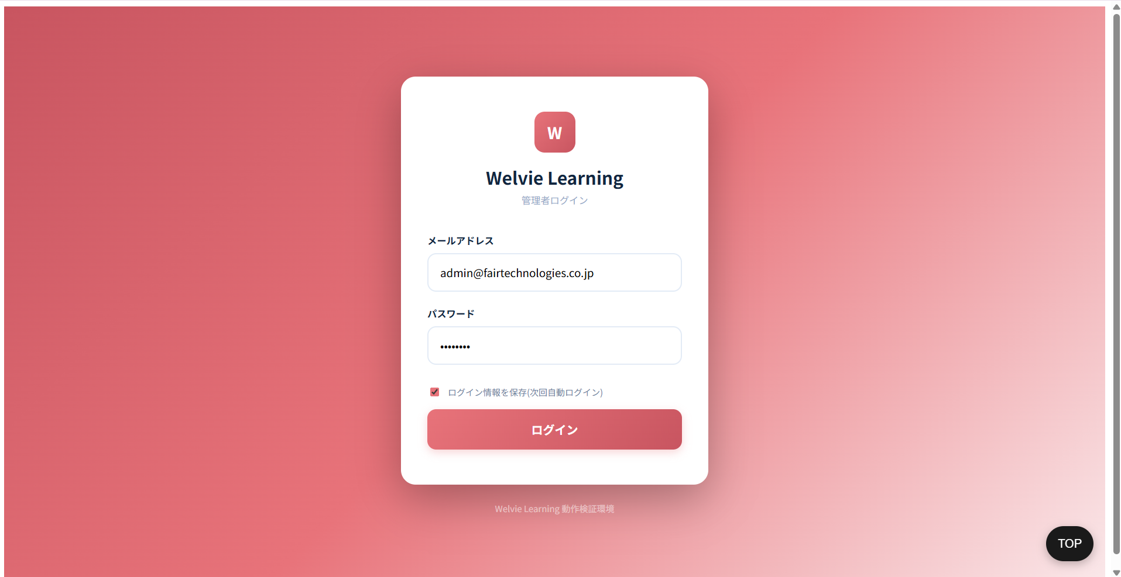

No | 項目名 |  | タイプ | フォーマット | 必須 | 内容 | 備考
1 | メールアドレス |  | テキストインプット | String | Y
2 | パースワード |  | テキストインプット | String | Y
3 | ログイン情報保存 |  | チェックボックス | Boolean | N
4 | ログイン |  | ボタン | ー | ー | システムにログイン、ダッシュボード画面に遷移

ダッシュボード
画面ID |  | A002
画面名 |  | ダッシュボード画面
画面概要（目的） |  | KPIの概要：入居者数（ステータス別）、スタッフ数、月別グラフ
画面URL |  | ~admin/dashboad
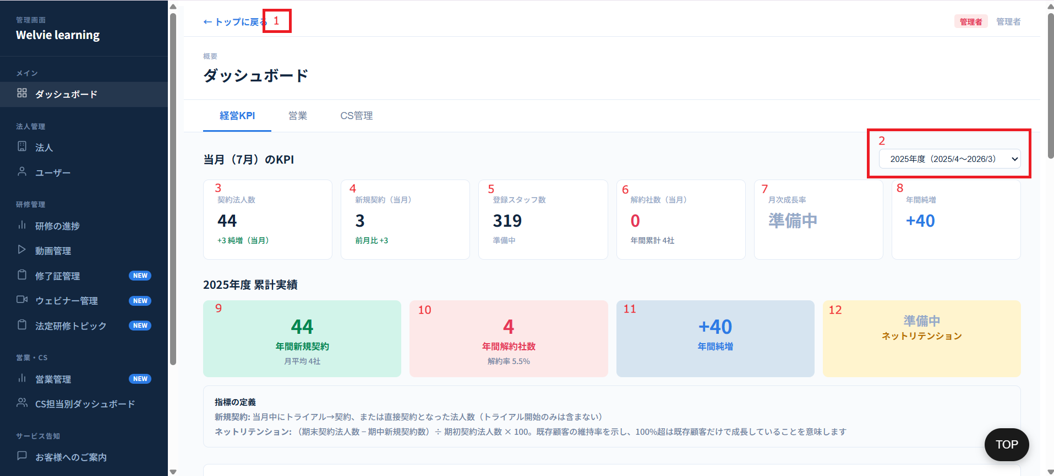

No | 範囲 |  | 項目名 | タイプ | フォーマット | 必須 | 内容 | 備考
1 | トップに戻る |  | トップに戻る | ボタン | ー | ー | トップに戻る | 不要
2 | 年選択 |  | 年選択 | ドロップダウン | ー | ー | 表示したい年度を選択する ※フォマード：yyyy年度（yyyy/6~yyyy/5）
3 | 当月（mm）にKPI |  | 契約法人数 | データ表示 | ー | ー | 契約法人数 = 「年選択」項目で選択された年度において、ステータスが「契約中」である法人数の合計 純増 = 前月との比較における、当月の契約法人数の増減数 （※計算式：当月の新規契約数 - 当月の解約社数） | 対応不要
4 |  |  | 新規契約（当月） | データ表示 | ー | ー | 新規契約（当月） = 該当月（当月1日～確認日時点）において、ステータスが「契約中」に変更された法人数 前月比 = 前月との比較における、当月の新規契約法人数の増減数 （※計算式：当月の新規契約数 - 前月の新規契約数）
5 |  |  | 登録スタッフ数 | データ表示 | ー | ー | 登録スタッフ数 = 選択された年度における、現在までに登録されているスタッフ数の合計
6 |  |  | 解約社数（当月） | データ表示 | ー | ー | 解約社数（当月）= 該当月（当月1日～確認日時点）において、ステータスが「解約」に変更された法人数 年間累計 = 選択された年の中で、現在（確認時点）までに解約された会社の総数
7 |  |  | 月次成長率 | データ表示 | ー | ー | 確認要
8 |  |  | 年間純増 | データ表示 | ー | ー | 年間純増 = 年間純増 = 選択された年度において、現在までにステータスが「契約中」に変更された法人数 - 「解約」に変更された法人数 （※計算式：当年の新規契約数 - 解約数）
9 | yyyy年度 累計実績 |  | 年間新規契約 | データ表示 | ー | ー | 年間新規契約 = 契約法人数 (No3) 月平均 = 月平均 = 「年間新規契約数」÷「年初から現在月（確認月）までの経過月数」
10 |  |  | 年間解約社数 | データ表示 | ー | ー | 年間解約社数 = 年間解約社数 = 選択された年度において、現在までにステータスが「解約」に変更された法人数 解約率 5.5% = 「年間解約社数」÷ 全社（契約中、トライアル中、ロック中の法人）
追加 |  |  | 新規契約ID数 | データ表示 | ー | ー | 去年から現時点まで新規契約がどのくらいあるか数字を出す
11 |  |  | 年間純増 | データ表示 | ー | ー | 年間純増 = 年間純増 = 選択された年度において、現在までにステータスが「契約中」に変更された法人数 - 「解約」に変更された法人数 （※計算式：当年の新規契約数 - 解約数）
12 |  |  | ネットリテンション | データ表示 | ー | ー | 確認要 | 不要

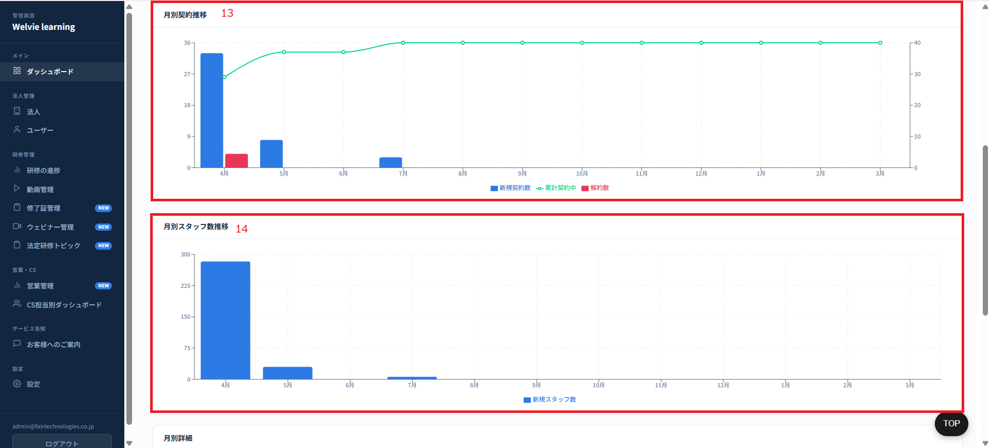

No | 範囲 |  | 項目名 | タイプ | フォーマット | 必須 | 内容 | 備考
13 | 月別契約推移 |  | 月別契約推移 | チャート | ー | ー | 月別契約推移は、選択された年度における各月の数値を表すグラフであり、以下の項目を表示します： ・新規契約数： 該当月において、ステータスが「契約中」に変更された法人数 ・累計契約中： 既存契約中（トライアル中の契約は含まない） ＋ 新規契約数 － 解約数 ・解約数： 該当月において、ステータスが「解約」に変更された法人数 ※未来の月については「0」を表示する
14 | 月別スタッフ数推移 |  | 月別スタッフ数推移 | チャート | ー | ー | 月別スタッフ数推移は、選択された年度における各月の数値を表すグラフであり、「新規スタッフ数」を表示します。 ・新規スタッフ数： 該当月において、新規登録されたスタッフ数 ※未来の月については「0」を表示する。 累計スタッフ数を追加（累計契約数と同じような形で） | 契約中の法人のスタッフ＋新規登録スタッフ数

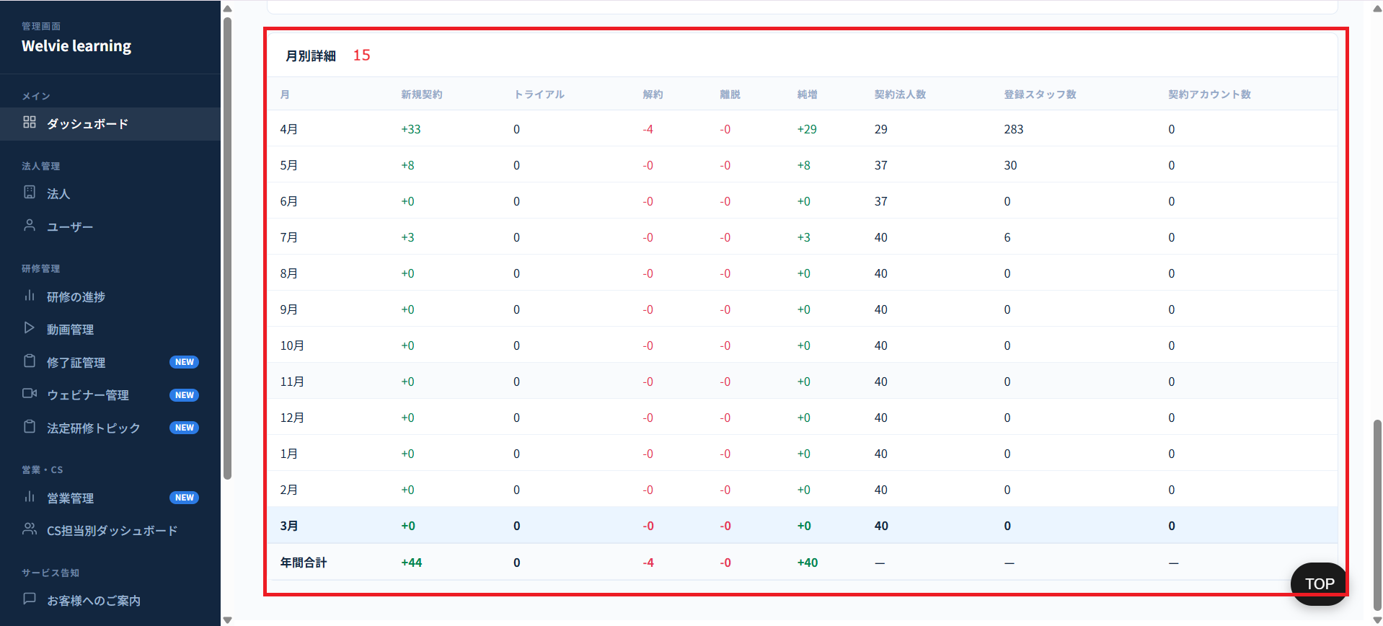

No | 範囲 |  | 項目名 | タイプ | フォーマット | 必須 | 内容 | 備考
15 | 月別詳細 |  | 月別詳細 | テーブル | ー | ー | 月別詳細は、上記で選択された年度における詳細データを表示する一覧表であり、以下の項目を含みます： ・月： 該当する月（6月から5月まで） ・新規契約： 該当月において、ステータスが「契約中」に変更された法人数 ・トライアルＩＤ数（スタッフ数）：トライアル中の会社のスタッフ数 ・トライアル社数 ・解約： 該当月において、ステータスが「解約」に変更された法人数 ・純増： 新規契約数 － 解約数 ・登録スタッフ数→新規契約ID数： 該当月において、新規登録されたスタッフ数（契約中の会社のみ数字を出す）→スタッフ数 ・契約アカウント数→契約アカウント累積数：契約中の会社のスタッフ数の累計 →スタッフ数の累計 | 離脱は不要

 | 営業タブ不要
 | CS管理タブが不要でCS担当別ダッシュボードに移動していく。ロジックはあとでHuyが記載

法人
画面ID |  | A003
画面名 |  | 法人画面
画面概要（目的） |  | 法人管理：テナントの作成／編集／削除、契約状況、担当カスタマーサービス担当者、親子グループ、アカウントロックアウト
画面URL |  | ~admin/tenant

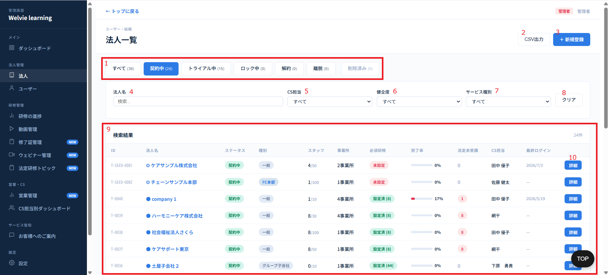

 | このテーブルには当月のみのデータを表示する
No | 範囲 |  | 項目名 | タイプ | フォーマット | 必須 | 内容 | 備考
追加 | 月選択 |  | 月選択 | ドロップダウン | ー | ー | フォーマットとして「yyyy年度mm月」で表示する 選択した際に該当データ（以下のテーブル）が表示される デフォルトは当月とする
1 | すべて・契約中・トライアル中・ロック中・解約・削除済み・テスト |  | すべて・契約中・トライアル中・ロック中・解約・削除済み・テスト | フィルター | ー | ー | ステータスでフィルターボタン いずれかのボタンをクリックした際、該当する項目でデータをフィルタリングし、その結果を下部の「検索結果（検索結果一覧）」テーブルに反映する。 | 複数選択不可
2 | CSV出力 |  | CSV出力 | ボタン | ー | ー | クリックすると以下の検索結果テーブルをCSV形で出力される
3 | 新規登録 |  | 新規登録 | ボタン | ー | ー | 新規法人を登録するボタン
4 | 検索・フィルター |  | 法人名 | 検索フィールド | String | ー | 新規登録運用はこちら | 曖昧検索可能
5 |  |  | CS担当 | ドロップダウン | ー | ー | CS担当：値はCS担当テーブルに取得（デフォルト=すべて）
6 |  |  | 完了率 | ドロップダウン | ー | ー | 本社（親会社）および事業所（子会社・支店等）を含む、すべての法人グループ全体の平均値として算出する。 ユーザーが「動画視聴完了」の状態となるには、動画の視聴完了に加え、該当するテストをすべて完了していることを必須条件とする。 テストが未完了である場合は、動画をすべて視聴済みであっても「未完了」として扱う。 ステータスは「完了」または「未完了」の2値のみで管理する 完了率：（デフォルト=すべて） ● 良好（50%以上） ● 要改善（1-49%） ● 視聴率0% ⚙ 必須研修 未設定（この場合、必須研修の未設定をフィルターする） 計算式： 完了率 = 本社および事業所の完了率の合計 ÷ (本社 ＋ 事業所の総数) ※例は右側に記載 | 「健全度」→「完了率」
7 |  |  | サービス種別 | ドロップダウン | ー | ー | サービス種別：（デフォルト=すべて） 値はservice_typeから取得
8 |  |  | クリア | ボタン | ー | ー | 法人名、CS担当、完了率、サービス種別の値をデフォルトにする
9 | 検索結果 |  | 検索結果 | データ表示 | Table | ー | 本社（親会社）および事業所（子会社・支店等）を含む、すべての法人グループ全体の平均値として算出する。 ユーザーが「動画視聴完了」の状態となるには、動画の視聴完了に加え、該当するテストをすべて完了していることを必須条件とする。 テストが未完了である場合は、動画をすべて視聴済みであっても「未完了」として扱う。 ステータスは「完了」または「未完了」の2値のみで管理する 完了率：（デフォルト=すべて） ● 良好（50%以上） ● 要改善（1-49%） ● 視聴率0% ⚙ 必須研修 未設定（この場合、必須研修の未設定をフィルターする） 計算式： 完了率 = 本社および事業所の完了率の合計 ÷ (本社 ＋ 事業所の総数) ※例は右側に記載 | 必須研修列に未設定があった場合に未設定にする 事業所は数字だけ出せばいい CS担当（選択された法人に対して担当している人） ■「先月の必須割合」と「今月の必須割合」の定義： ・必須研修を設定しない場合、「未設定」で表示する ・必須研修を設定した場合、対象企業に所属する全ユーザー（スタッフ）の総数に対する、必須動画を完了したユーザー数の割合（％）とする。 ※1日に固定時点に更新する
10 | 詳細 |  |  | ボタン | ー | ー | 選択した会社の詳細のページに遷移するボタン

 | （No10）詳細ボタンを押下する
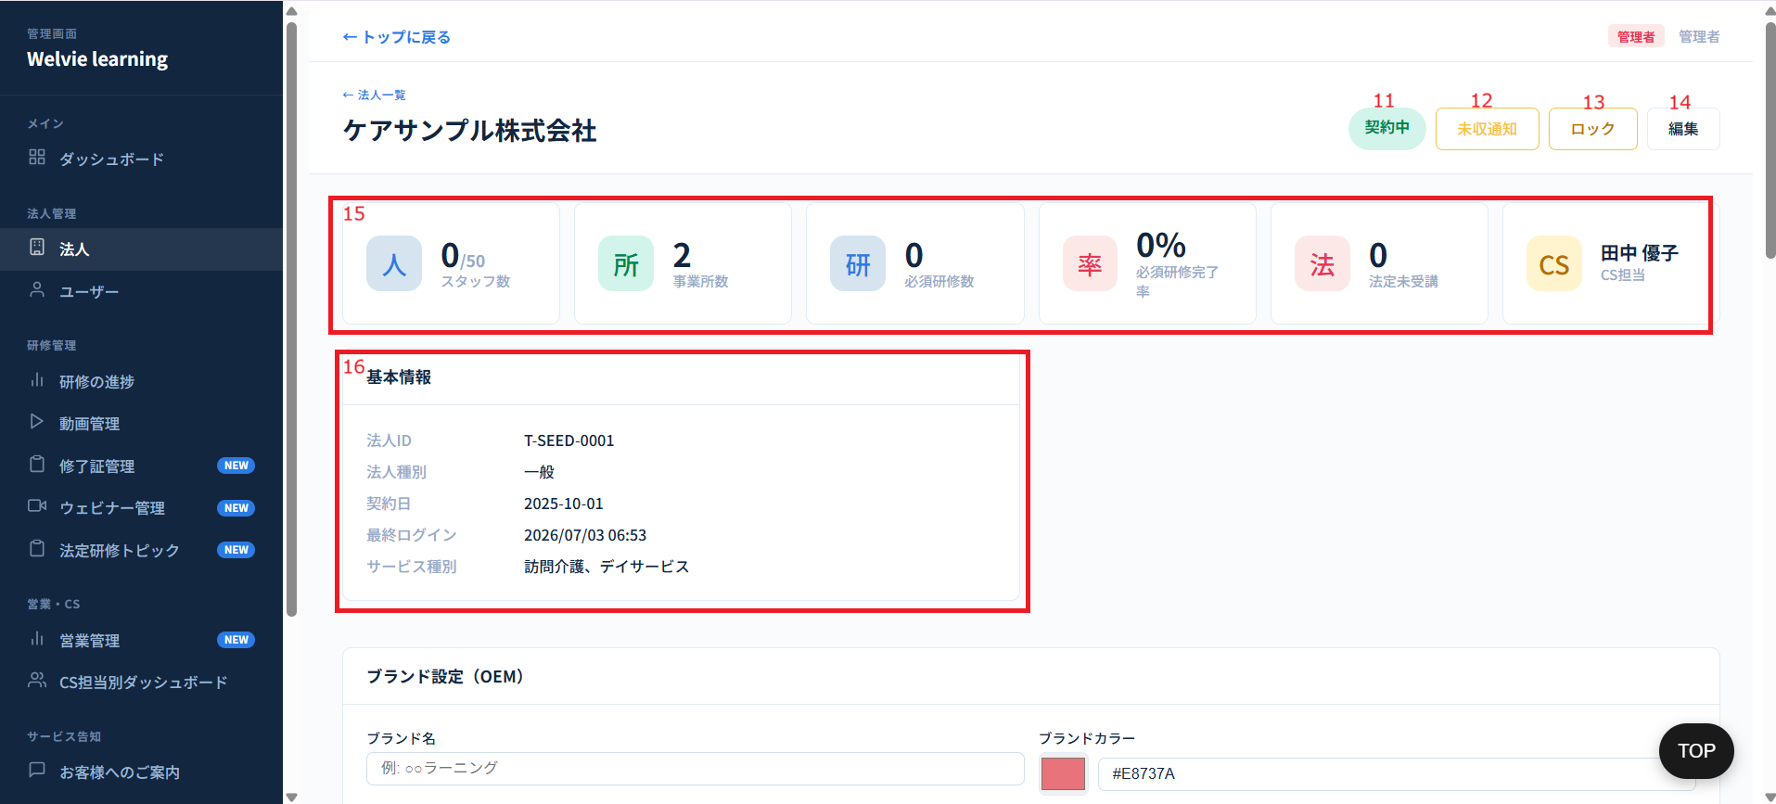

No | 範囲 |  | 項目名 | タイプ | フォーマット | 必須 | 内容 | 備考
11 | 契約中 |  | 契約中 | データ表示 | ー | ー | 選択した会社のステータスを表示する
12 | 未収通知 |  | 未収通知 | ボタン | ー | ー | 選択した会社へ未収を通知する機能 クリックするとその会社への通知が行う | 仕様はこちらで定義
13 | ロック |  | ロック | ボタン | ー | ー | 選択した会社をロック機能。ロックした会社はログインできなくなる（所属のユーザーも）
14 | 編集 |  | 編集 | ボタン | ー | ー | 選択した会社の詳細情報を編集する機能。押下するとモーダルが表示される。 詳細モーダルはこちら
15 | 表示カード |  | スタッフ数 事務所数 必須研修数 必須研修完了率 法人未受講 CS担当 | データ表示 | ー | ー | スタッフ：選択した会社のスタッフ数 事務所数：選択した会社の事務所数 必須研修数：選択した会社の必須研修数 ⇒ 不要 必須研修完了率：選択した会社の必須研修完了率 法定未受講：法定研修を受講していない登録スタッフ数 CS担当：選択した会社のCS担当
16 | 基本情報 |  | 基本情報 | データ表示 | ー | ー | 選択した会社の基本情報を表示する ・法人ID ・法人種別 ・契約日 ・最終ログイン ・サービス種別

 | 選択した法人は親会社の場合、子会社一覧が表示される

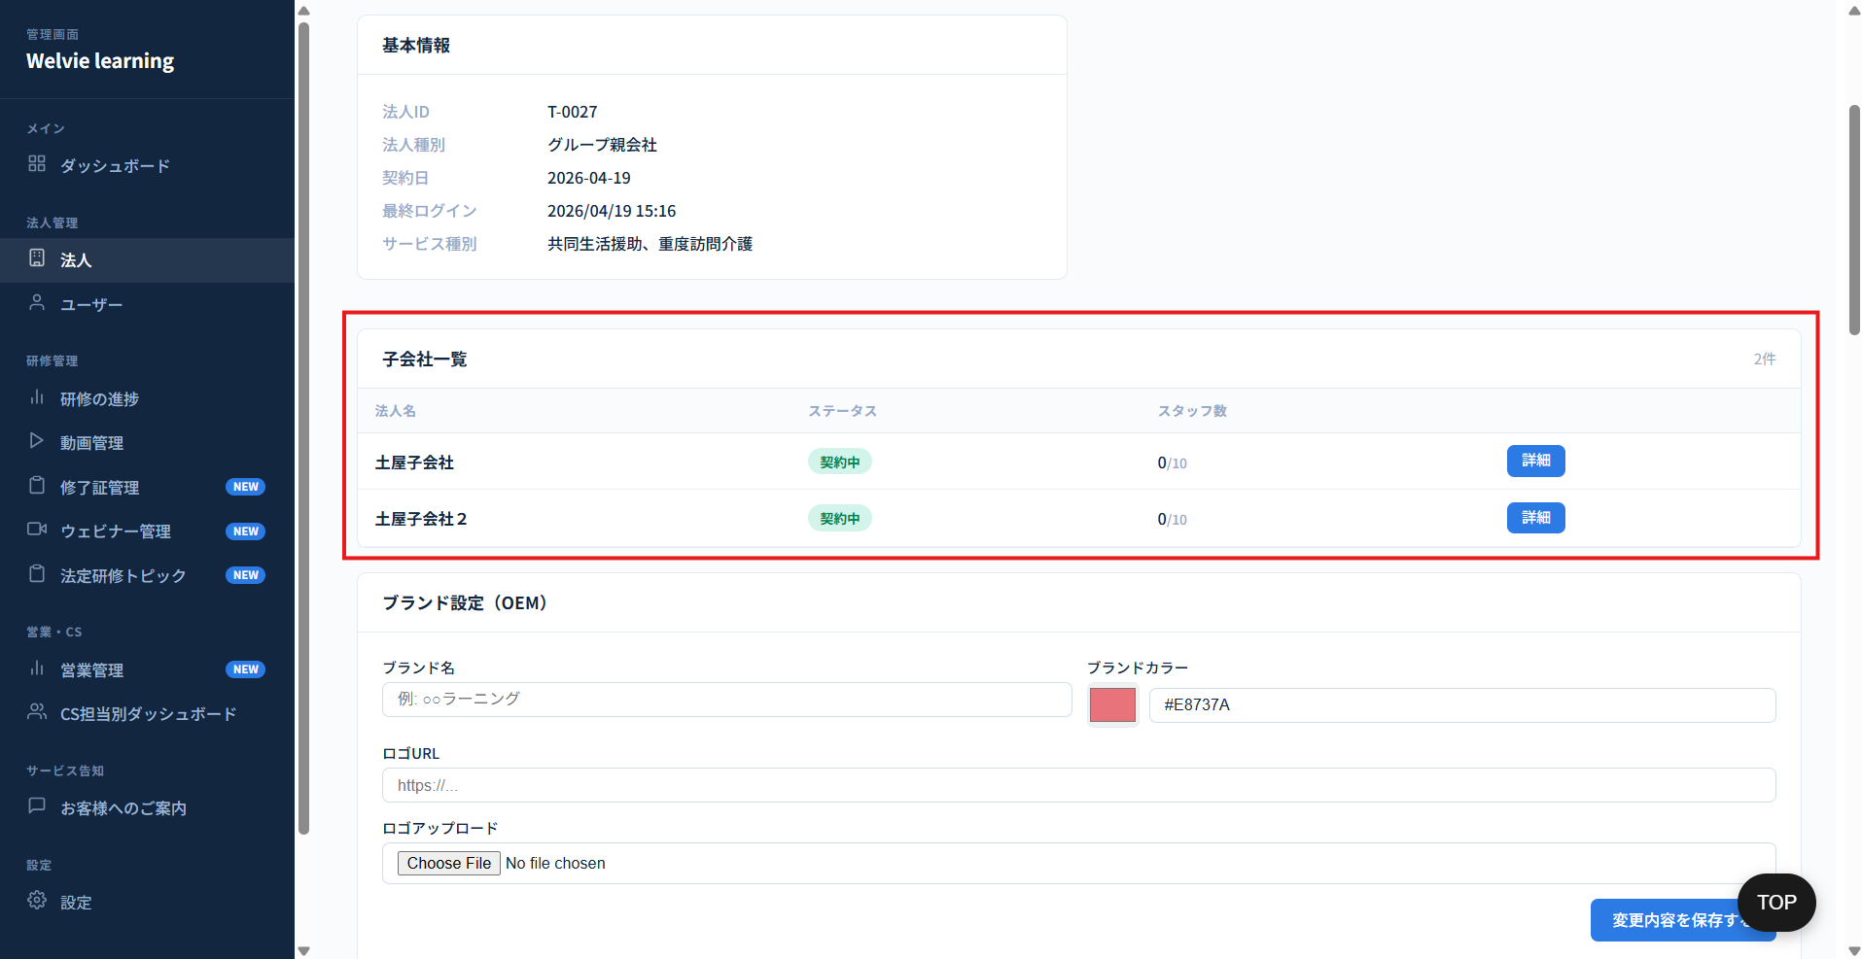

No | 範囲 |  | 項目名 | タイプ | フォーマット | 必須 | 内容 | 備考
追加 | 子会社一覧 |  | 子会社一覧 | データ表示 | ー | ー | テーブル形で表示され、列が以下のようにデータが入る 法人名 ステータス スタッフ数 詳細 詳細を押す場合に、選択した子会社の詳細ページに遷移とする | 選択した法人は子会社の場合、親会社が表示される 親会社と子会社の詳細画面を変換できるようにする

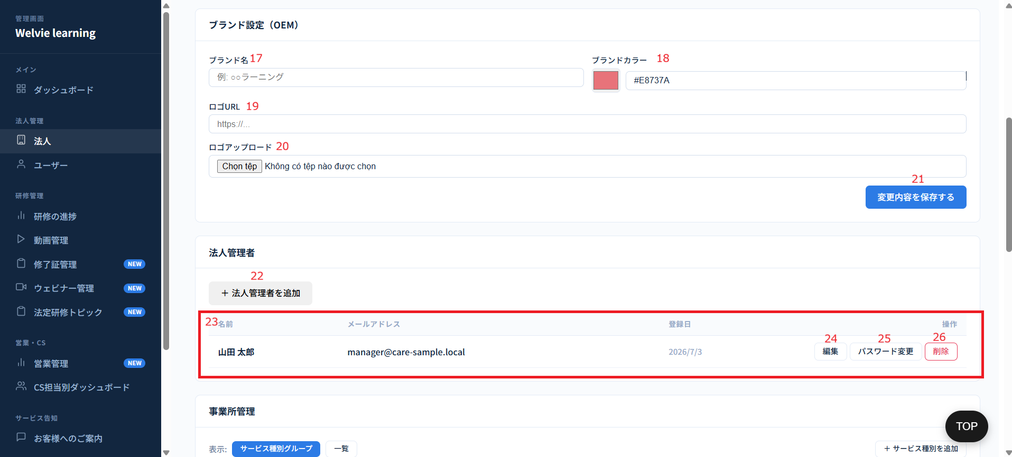

No | 範囲 |  | 項目名 | タイプ | フォーマット | 必須 | 内容 | 備考
17 | ブランド設定（OEM） |  | ブランド名 | テキストインプット | String | ー | ブランド名を入力する | 不要
18 |  |  | ブランドカラー | カラーピッカー | String | ー | カラーパレット（カラーバー）から特定の色を選択する項目であり、企業のブランドカラーを設定・適用するために使用する
19 |  |  | ロゴURL | テキストインプット | String (URL) | ー | 該当ブランド（企業）に使用するロゴ画像のURLを入力する項目である
20 |  |  | ロゴアップロード | ファイルアップロード | File | ー | ロゴとして使用する画像ファイル、または専用のロゴフォーマットのファイルをシステムにアップロードする項目である
21 |  |  | 変更内容を保存する | ボタン | ー | ー | ブランド設定の変更を保存するボタン
22 | 法人管理者 |  | 法人管理者追加 | ボタン | ー | ー | 選択した会社の管理者を追加する機能。追加したメールで会社管理にログインできる。 追加項目： ・名前 ・メール ・パスワード
23 |  |  | 法人管理者テーブル | テーブル | ー | ー | テーブル形で表示し、テーブルのレコードを編集・パスワード変更・削除できるようにする 表示列： ・名前 ・メール ・登録日（法人管理者になった日） ・操作/Action（編集・パスワード変更・削除） 追加： 法人管理者情報送信機能追加
追加 |  |  | アカウント情報を送信 | ボタン | ー | ー | ボタンを押下すると該当のアカウント情報（ログインメールとパスワード）を登録されたメールに送信
24 |  |  | 編集 | ボタン | ー | ー | 選択した法人管理者の情報を編集するボタン ボタンを押下するとモーダルが表示され、以下の2つ情報編集できるように ・名前 ・メールアドレス
25 |  |  | パスワード変更 | ボタン | ー | ー | 選択した法人管理者のパスワード変更する機能 ボタンを押下するとモーダルが表示され、パスワード変更できるように
26 |  |  | 削除 | ボタン | ー | ー | 選択した法人管理者を削除する | 法人管理者のアカウントを削除ではなく、選択した会社に対する管理者を管理者ではないとする
追加 | 事業所一覧 |  | 事業所一覧 | データ表示 | Table | ー | デフォルトは全社を表示する 列： ・事業所名 ・スタッフ数 ・必須研修設定状態 ・完了率 ・法定未受講 ・CS担当 ・先月の必須割合 ・今月の必須割合 ・来月の必須設定 | 項目定義、計算式などはNo9と同様

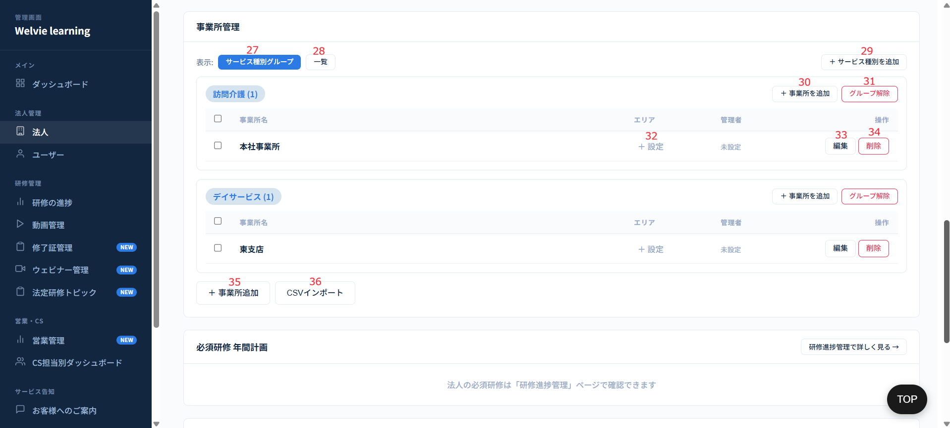

No | 範囲 |  | 項目名 | タイプ | フォーマット | 必須 | 内容 | 備考
27 | 事務所管理 |  | サービス種別グループ | ボタン | ー | ー | サービスごとに事務所が表示される 事務所名 エリア 管理者 操作（編集・削除） | 対応不要
28 |  |  | 一覧 | ボタン | ー | ー | テーブル形で表示され、列が以下のようにデータが入る 事務所名 エリア サービス種別 管理者名 管理者メール 操作（編集・削除） | エリアは対応不要 サービス種別グループ対応不要（一覧のみで表示） 事業所を削除する際、確認ポップアップを表示し、当該ポップアップ上にて、削除対象の事業所に所属するユーザーの移行先事業所を選択可能とする
29 |  |  | サービス種別を追加 | ボタン | ー | ー | ボタンを押下するとモーダルが表示され、この会社が追加できるサービス種別を表示し、選択できるようにする サービス種別を選択した後に、行を追加し、入力項目は以下のように ・事務所名（必須） ・エリア（任意） ・管理者（必須） ・保存ボタン ・キャンセルボタン
30 |  |  | 事務所を追加 | ボタン | ー | ー | サービス種別に対して事務所を追加。 ボタンを押下すると、行が追加され、事務所名を入力できるように 保存ボタンとキャンセルボタンを行に表示する | サービス種別グループのモードのみ表示する 現在事務所名を入力しているが選択できるように
31 |  |  | グループ削除 | ボタン | ー | ー | 該当のサービス種別を削除するボタン 確認モーダルが表示する必要 | サービス種別グループのモードのみ表示する 削除する際に事業所を他のサービス種別に変換する必要 サービス種別を削除する場合、モーダルを表示し、注意する ・タイトル：事業所のサービス種別変更 ・内容：削除対象のサービス種別に所属している事業所が存在します。 移行先のサービス種別を選択してください。 ・移行先サービス種別：[ サービス種別を選択してください ▾ ]（Placeholder） ・ボタン：「キャンセル」、「実行する」
32 |  |  | エリア設定 | ボタン | ー | ー | 事務所のエリアを入力できるように | 現在エリアを入力しているが選択できるように提案
33 |  |  | 編集 | ボタン | ー | ー | 該当の行に編集する。編集情報は表示されている項目とする 編集する項目： ・事業所名 ・住所 ・管理者名 ・メールアドレス ・パスワード
34 |  |  | 削除 | ボタン | ー | ー | 該当の行を削除する | モーダルを表示し、注意する ・タイトル: 事業所の削除警告 ・内容： 事業所を削除する場合、所属しているユーザーも削除されます。 事業所を本当に削除しますか。 ・ボタン：削除する/(Yes)・削除しない/(No)
35 |  |  | 新規事務所追加 | ボタン | ー | ー | 事務所追加機能。 ボタンを押下するとモーダルが表示され、以下の項目を入力できるように ・事務所名（必須） ・サービス種別（必須） ・住所（任意） ・事務所管理者（任意） ・管理者名 ・メールアドレス ・パスワード ※パスワードにスペース（半角と全角）を含めない
36 |  |  | CSVインポート | ボタン | ー | ー | 選択した会社の事務所一覧をCSVインポートで一括アップロードする機能。フォマードは別の資料で定義 | プレビューは不要

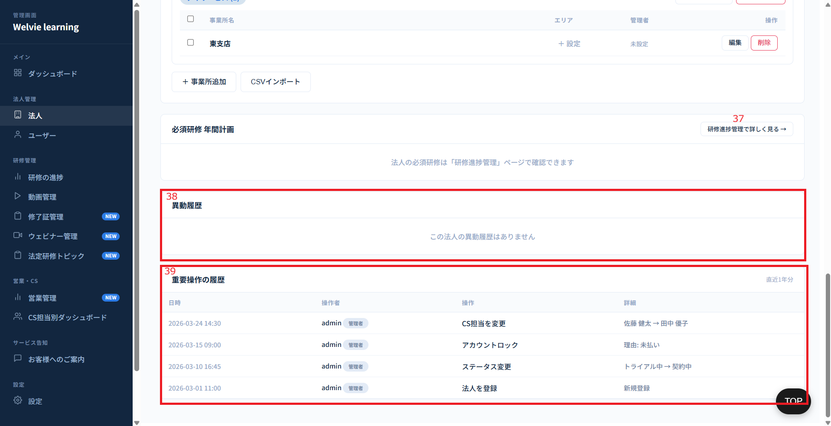

No | 範囲 |  | 項目名 | タイプ | フォーマット | 必須 | 内容 | 備考
37 | 必須研修 年間計画 |  | 研修進捗管理で詳しく見る→ | ボタン | ー | ー | 研修進捗のページへ遷移する機能 | 対応不要
38 | 異動履歴 |  | 異動履歴 | データ表示 | ー | ー | テーブル形で表示。列は以下のように ・異動日 ・操作者 ・異動対象 ・前事務所 ・異動先 ・備考
39 | 重要操作履歴 |  | 重要操作履歴 | データ表示 | ー | ー | テーブル形で表示。列は以下のように ・日時 ・操作者 ・操作 ・詳細 ※重要操作は「CS担当変更」、「アカウントロック」、「ステータス変更」、「法人登録」、「法人種別変更」

 | （No3）新規登録ボタンを押下する場合
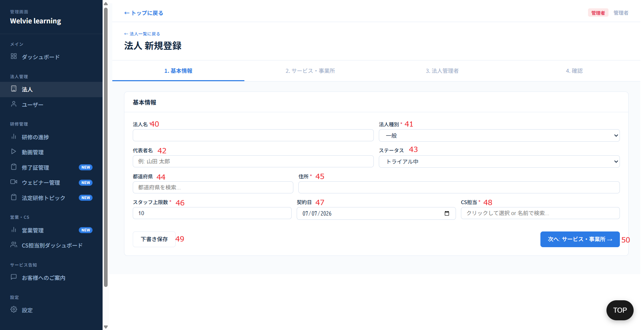

No | 範囲 |  | 項目名 | タイプ | フォーマット | 必須 | 内容 | 備考
40 | 基本情報 |  | 法人名 | テキストインプット | String | Y | 新規登録したい法人名を入力する
41 |  |  | 法人種別 | ドロップダウン | ー | Y | ドロップダウン値は以下のように ・一般 ・FC本部 ・FC加盟店（このオプションを選択の場合、FC本部を選択する必要がある） ・グループ親会社 ・グループ子会社（このオプションを選択の場合、グループ親会社を選択する必要がある）
42 |  |  | 代表者名 | テキストインプット | String | N | 新規登録法人の代表名を入力する
43 |  |  | ステータス | ドロップダウン | ー | Y | ドロップダウン値は以下のように ・トライアル中 ・契約中 ・テスト
44 |  |  | 都道府県 | ドロップダウン | ー | Y | 新規登録法人の都道府県を選択する
45 |  |  | 住所 | テキストインプット | String | Y | 新規登録法人の住所を入力する
46 |  |  | スタッフ上限数 | 数値型 | Integer | Y | この法人をどのくらいスタッフを登録できるか入力 デフォルト値は10とする 編集する場合に1以下に編集不可とする
47 |  |  | 契約日 | Date Picker | YYYY/MM/DD | N | 法人との契約日を選択 ※デフォルトは当日を表示する
48 |  |  | CS担当 | 検索フィルド | String | Y | この法人の担当者を選択（検索形で入力も可能）
49 |  |  | 下書き保存 | ボタン | ー | ー | 入力した部分を下書きするボタン。次に入力する場合、前の入力済のフィルドが自動的に埋め込まれる。 | ブラウザにより保存
50 |  |  | 次へ：サービス・事務所→ | ボタン | ー | ー | 次の登録のステップを進めていく機能

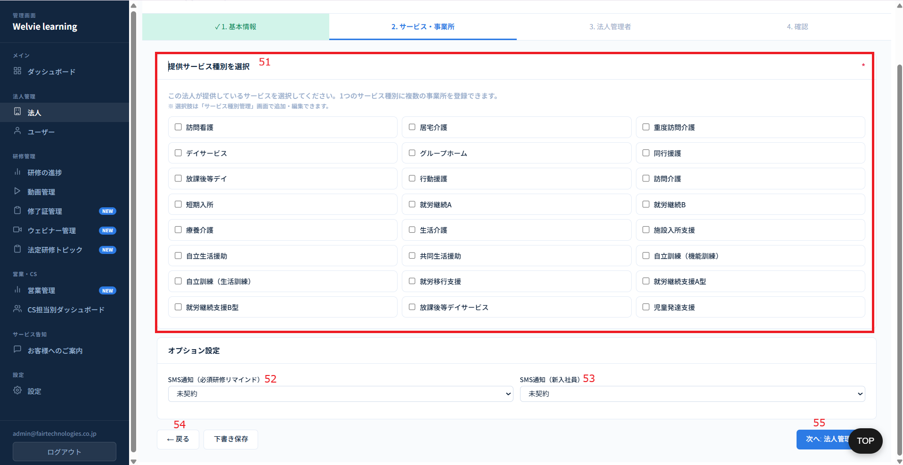

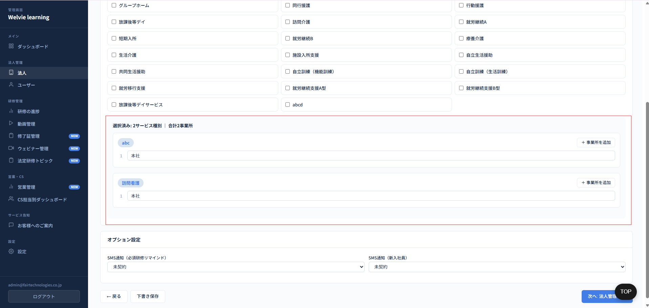

No | 範囲 |  | 項目名 | タイプ | フォーマット | 必須 | 内容 | 備考
51 | 提供サービス種別を選択 |  | 提供サービス種別を選択 | チェックボックス | ー | Y | 登録している法人はどのサービスを利用するか選択する 複数選択可能 法人はすべて事業所を追加できる
追加 | 事業所追加 |  | 事業所追加 | テキストインプット | ー | Y | 1つの事業所に対して設定できるサービス種別は1つのみ（1対1）ですが、1つのサービス種別を複数の事業所に割り当てること（1対多）は可能とする 事業所追加できるようにする | 1法人につき、最低1つの事業所の作成を必須とする。 デフォルト事業所（Default Office）は存在しない
52 | オプション設定 |  | SMS通知（必須研修リマインド） | ドロップダウン | ー | N | 選択肢は以下のように ・未契約 ・契約済み 「契約済み」の場合：毎月の10日と25日に必須研修を完了していないユーザーに対して、メールまたは電話番号でリマインド通知を自動送信する ※10日または25日が土、日曜の場合、その前営業日に通知とする | 既存システムと同じ | マービーとマナディーを追加 編集際に同じ
53 |  |  | SMS通知（新入社員） | ドロップダウン | ー | N | 選択肢は以下のように ・未契約 ・契約済み |  | 対応不要
追加 |  |  | マナディー → マービー | ドロップダウン | ー | N | 選択肢は以下のように ・未契約 ・契約済み | どのような運用するか確認 法人登録の時になかったため、必要か？
追加 |  |  | 上位互換 → マナディー | ドロップダウン | ー | N | 選択肢は以下のように ・未契約 ・契約済み | どのような運用するか確認 法人登録の時になかったため、必要か？
追加 | 訓練・委員会 |  | 訓練・委員会 | スイッチ | Boolean | ー | ONにすると各社管理画面に該当メニューが追加される ※詳しくは各社管理画面で定義する |  | 保留
追加 | 運営指導対策 |  | 運営指導対策 | スイッチ | Boolean | ー | ONにすると各社管理画面に該当メニューが追加される ※詳しくは各社管理画面で定義する |  | 保留
追加 | コンテンツ |  | コンテンツ | スイッチ | Boolean | ー | ONにすると各社管理画面に該当メニューが追加される ※詳しくは各社管理画面で定義する
追加 | スタッフへのお知らせ |  | スタッフへのお知らせ | スイッチ | Boolean | ー | ONにすると各社管理画面に該当メニューが追加される ※詳しくは各社管理画面で定義する
追加 | 外部サービスリンク |  | 外部サービスリンク | スイッチ | Boolean | ー | ONにすると各社管理画面に該当メニューが追加される ※詳しくは各社管理画面で定義する |  | 保留
追加 | 特定事業所加算（個別研修計画） |  | 特定事業所加算（個別研修計画） | スイッチ | Boolean | ー | ONにすると各社管理画面に該当メニューが追加される ※詳しくは各社管理画面で定義する |  | 保留
追加 | 複数事業所所属（兼務） |  | 複数事業所所属（兼務） | スイッチ | Boolean | ー | ONにすると各社管理画面に該当メニューが追加される ※詳しくは各社管理画面で定義する |  | 保留
54 | 戻る |  | 戻る | ボタン | ー | ー | 基本情報の段階に戻るボタン
55 | 次へ：法人管理者→ |  | 次へ：法人管理者→ | ボタン | ー | ー | 次の登録のステップを進めていく機能

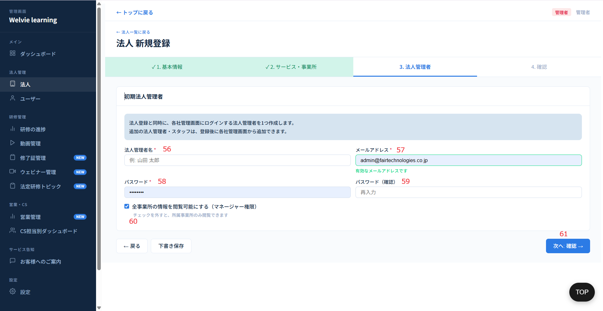

No | 範囲 |  | 項目名 | タイプ | フォーマット | 必須 | 内容 | 備考
56 | 法人管理者名 |  | 法人管理者名 | テキストインプット | String | Y | 登録している法人の管理者名を入力する
57 | メールアドレス |  | メールアドレス | テキストインプット | String | Y | 管理者のメールを入力する
58 | パスワード |  | パスワード | テキストインプット | String | Y | パスワードを入力する ※パスワードにスペース（半角と全角）を含めない | 「00000000」でデフォルト
59 | パスワード（確認） |  | パスワード（確認） | テキストインプット | String | Y | パスワードを入力する ※パスワードにスペース（半角と全角）を含めない | 「00000000」でデフォルト
60 | マネージャー権限 |  | マネージャー権限 | チェックボックス | ー | ー | このチェックボックスをチェックすると全事業所の情報を閲覧可能にする チェックを外すと、所属事業所のみ閲覧できます | 編集もできるように | 対応不要
61 | 次へ：確認→ |  | 次へ：確認→ | ボタン | ー | ー | 次の登録のステップを進めていく機能

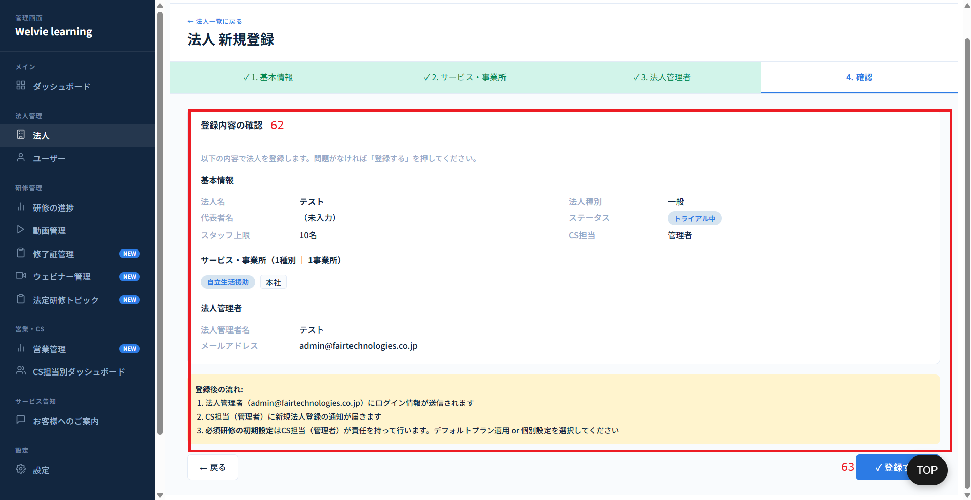

 |  |  |  |  |  |  |  |  | 登録後の流れ不要

No | 範囲 |  | 項目名 | タイプ | フォーマット | 必須 | 内容 | 備考
62 | 登録内容の確認 |  | 登録内容の確認 | データ表示 | ー | ー | 全て入力済の項目を表示する ※編集不可
63 | 登録する |  | 登録する | ボタン | ー | ー | 入力した情報で法人を登録する 登録した後に、自動的に登録したメールにアカウント情報を送信する
 | 追加機能：自動的に登録したメールにアカウント情報を送信する

 | （No14）編集ボタンを押下する場合
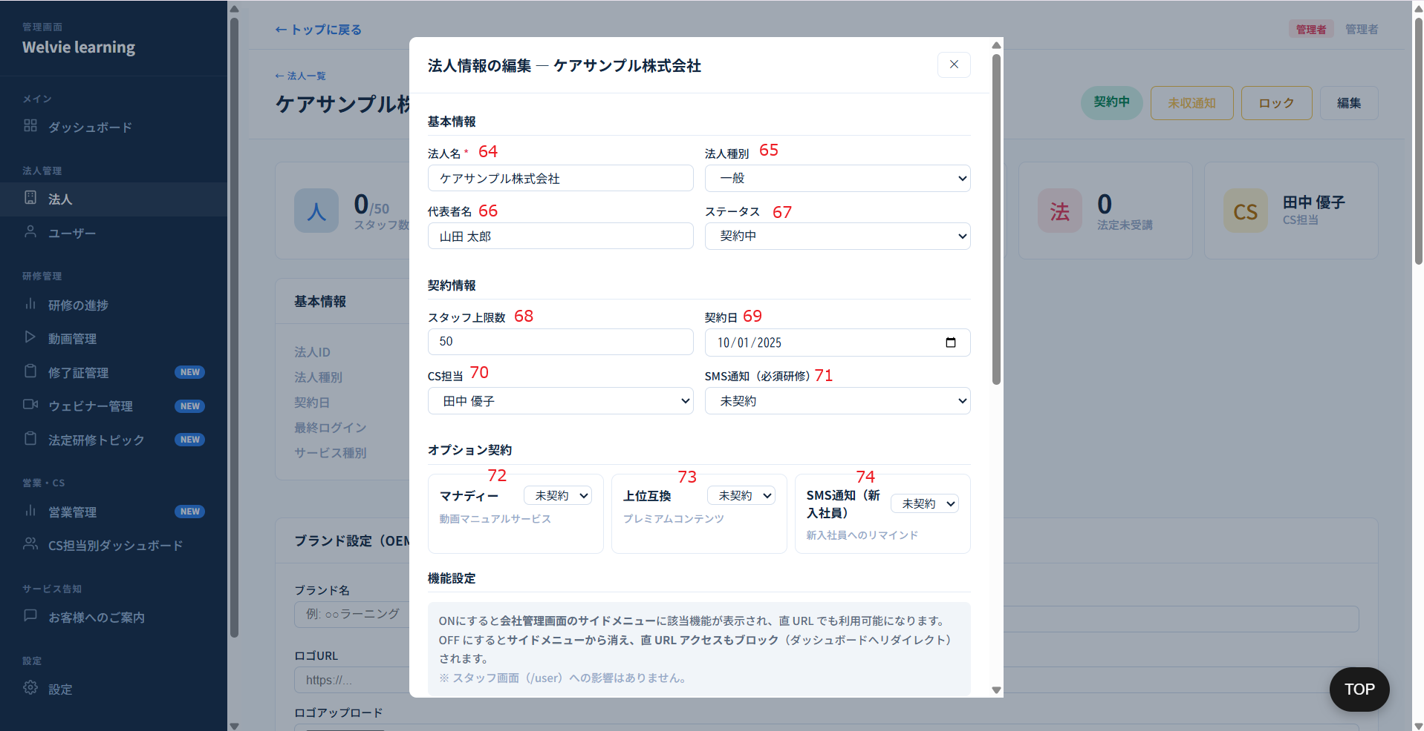

No | 範囲 |  | 項目名 | タイプ | フォーマット | 必須 | 内容 | 備考
64 | 法人名 |  | 法人名 | テキストインプット | String | Y | 新規登録したい法人名を入力する
65 | 法人種別 |  | 法人種別 | ドロップダウン | ー | Y | ドロップダウン値は以下のように ・一般 ・FC本部 ・FC加盟店（このオプションを選択の場合、FC本部を選択する必要がある） ・グループ親会社 ・グループ子会社（このオプションを選択の場合、グループ親会社を選択する必要がある） | 追加仕様はこちらでご参照 Team 10kn, please refer to the processing logic here.
66 | 代表者名 |  | 代表者名 | テキストインプット | String | N | 新規登録法人の代表名を入力する
67 | ステータス |  | ステータス | ドロップダウン | ー | Y | ドロップダウン値は以下のように ・トライアル中 ・契約中 ・ロック中 ・テスト ・解約 ・離脱
68 | スタッフ上限数 |  | スタッフ上限数 | 数値型 | Integer | Y | この法人をどのくらいスタッフを登録できるか入力 表示値は登録した数とする 編集する場合に1以下に編集不可とする
69 | 契約日 |  | 契約日 | Date Picker | YYYY/MM/DD | N | 法人との契約日を選択 ※デフォルトは設定した日で表示する
70 | CS担当 |  | CS担当 | 検索フィルド | String | Y | この法人の担当者を選択（検索形で入力も可能）
71 | SMS通知（必須研修リマインド） |  | SMS通知（必須研修リマインド） | ドロップダウン | ー | N | 選択肢は以下のように ・未契約 ・契約済み | ロジックは既存システムと同じ
72 | マナディー → マービー |  | マナディー | ドロップダウン | ー | N | 選択肢は以下のように ・未契約 ・契約済み | どのような運用するか確認 法人登録の時になかったため、必要か？ | 対応不要
73 | 上位互換 → マナディー |  | 上位互換 | ドロップダウン | ー | N | 選択肢は以下のように ・未契約 ・契約済み | どのような運用するか確認 法人登録の時になかったため、必要か？
74 | SMS通知（新入社員） |  | SMS通知（新入社員） | ドロップダウン | ー | N | 選択肢は以下のように ・未契約 ・契約済み | どのときに通知する定義を要確認

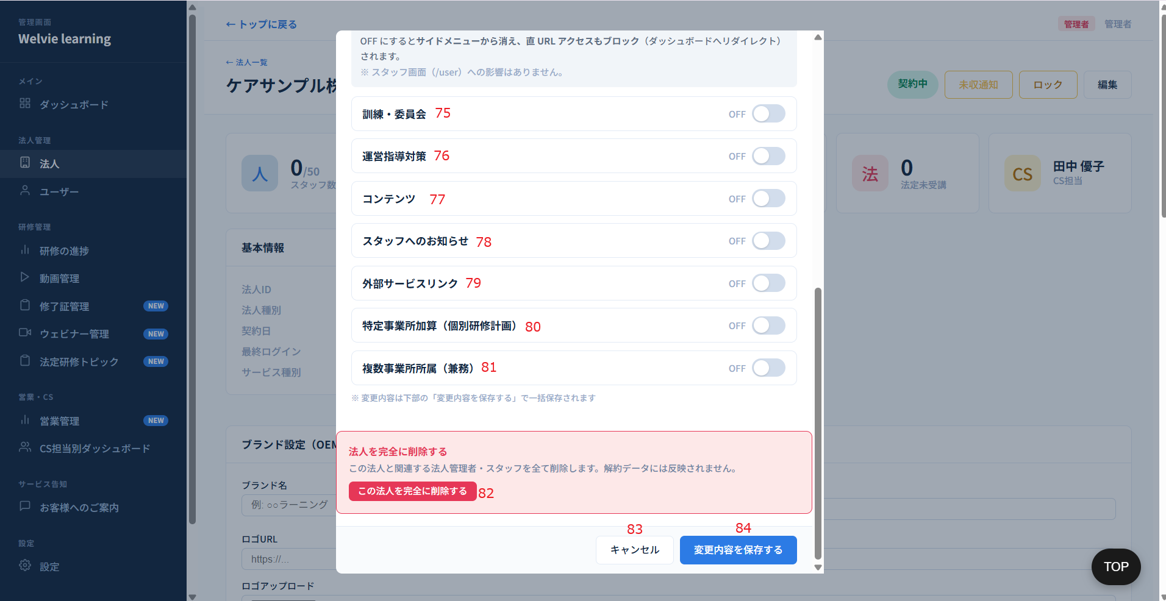

No | 範囲 |  | 項目名 | タイプ | フォーマット | 必須 | 内容 | 備考
75 | 訓練・委員会 |  | 訓練・委員会 | スイッチ | Boolean | ー | ONにすると各社管理画面に該当メニューが追加される ※詳しくは各社管理画面で定義する |  | 保留
76 | 運営指導対策 |  | 運営指導対策 | スイッチ | Boolean | ー | ONにすると各社管理画面に該当メニューが追加される ※詳しくは各社管理画面で定義する |  | 保留
77 | コンテンツ |  | コンテンツ | スイッチ | Boolean | ー | ONにすると各社管理画面に該当メニューが追加される ※詳しくは各社管理画面で定義する |  | Huyが仕様を検討する → 各社管理画面で定義
78 | スタッフへのお知らせ |  | スタッフへのお知らせ | スイッチ | Boolean | ー | ONにすると各社管理画面に該当メニューが追加される ※詳しくは各社管理画面で定義する |  | Huyが仕様を検討する → 各社管理画面で定義
79 | 外部サービスリンク |  | 外部サービスリンク | スイッチ | Boolean | ー | ONにすると各社管理画面に該当メニューが追加される ※詳しくは各社管理画面で定義する |  | 保留
80 | 特定事業所加算（個別研修計画） |  | 特定事業所加算（個別研修計画） | スイッチ | Boolean | ー | ONにすると各社管理画面に該当メニューが追加される ※詳しくは各社管理画面で定義する |  | 保留
81 | 複数事業所所属（兼務） |  | 複数事業所所属（兼務） | スイッチ | Boolean | ー | ONにすると各社管理画面に該当メニューが追加される ※詳しくは各社管理画面で定義する |  | 保留
82 | この法人を完全に削除する |  | この法人を完全に削除する | ボタン | ー | ー | 選択している法人を完全に削除する ※データベースに削除しない | 本社を削除すると所属している事業所とユーザーも削除される データベースに残す想定
83 | キャンセル |  | キャンセル | ボタン | ー | ー | モーダルを閉じる
84 | 変更内容を保存する |  | 変更内容を保存する | ボタン | ー | ー | 入力して変更した内容を保存する

 | No12（未収通知）をクリックした場合
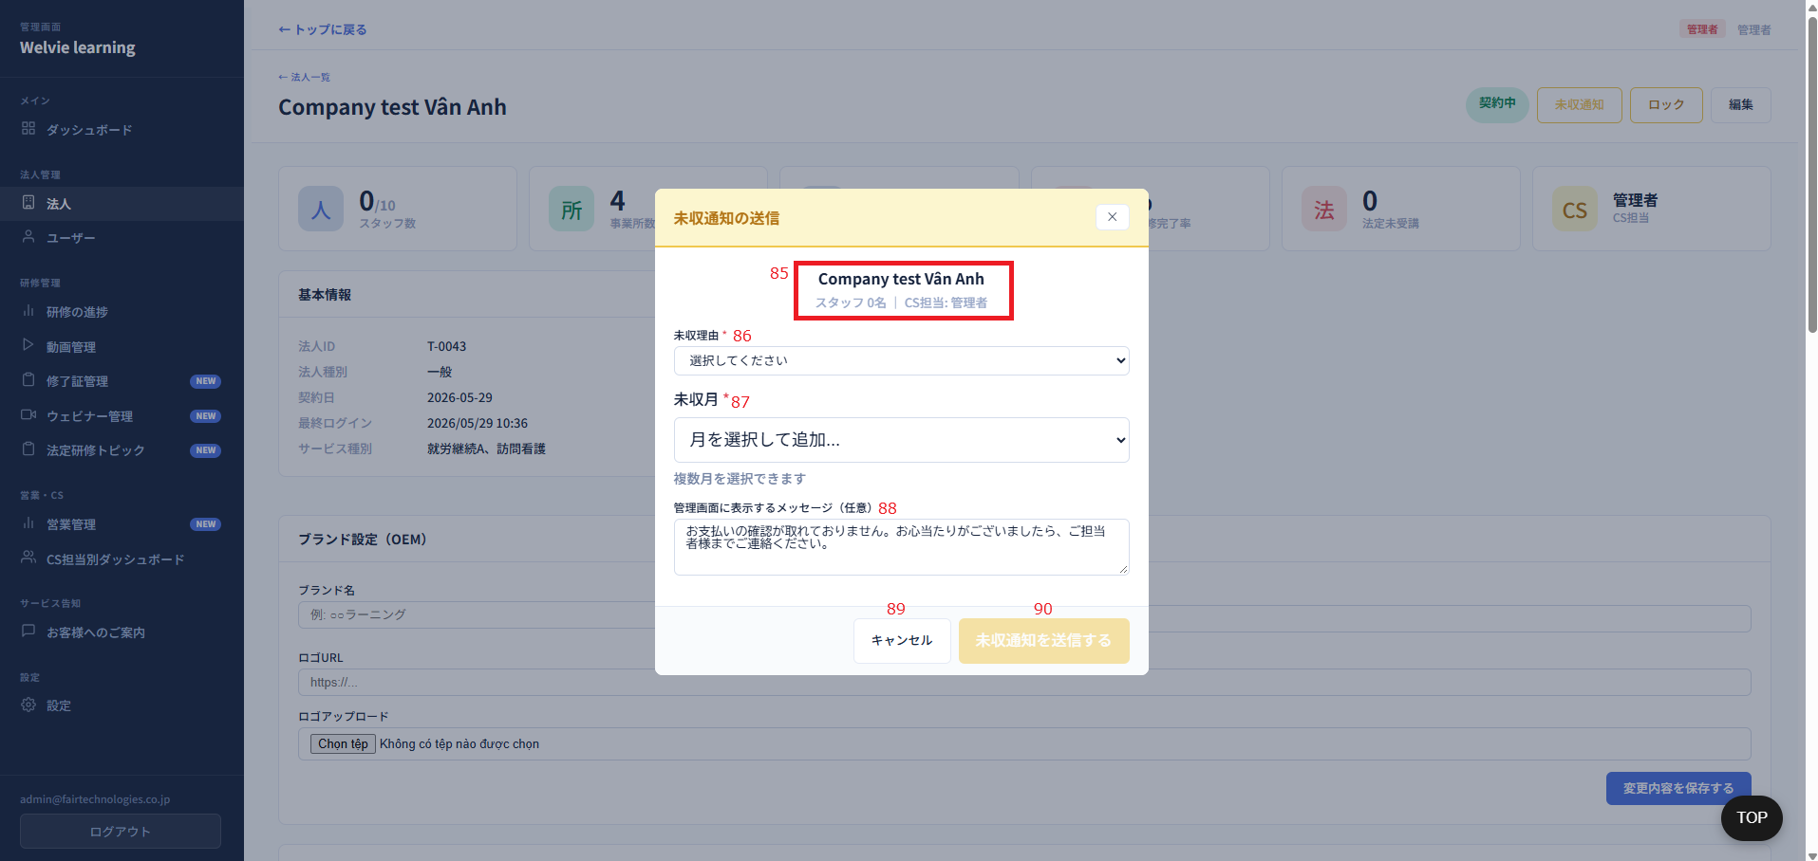

No | 範囲 |  | 項目名 | タイプ | フォーマット | 必須 | 内容 | 備考
85 | 未収通知送信 |  | 法人情報 | データ表示 | ー | ー | 以下の情報が表示される ・法人名 ・法人のスタッフ数 ・この法人のCS担当
86 |  |  | 未種理由 | ドロップダウン | ー | ー
87 |  |  | 未収月 | ドロップダウン | ー | Y | 値は直前の1年間内とする
88 |  |  | メッセージ | テキストインプット | String | N | デフォルトは「お支払いの確認が取れておりません。お心当たりがございましたら、ご担当者様までご連絡ください。」とする 未収月を選択した場合、以下のようにメッセージとする 「｛yyyy年mm月｝分、｛yyyy年mm月｝分のお支払いの確認が取れておりません。お心当たりがございましたら、ご担当者様までご連絡ください。」
89 |  |  | キャンセル | ボタン | ー | ー | モーダルを閉じるボタン
90 |  |  | 未収通知送信する | ボタン | ー | ー | 送信するボタン 送信するとメッセージが会社管理画面に表示される（全ての画面に）

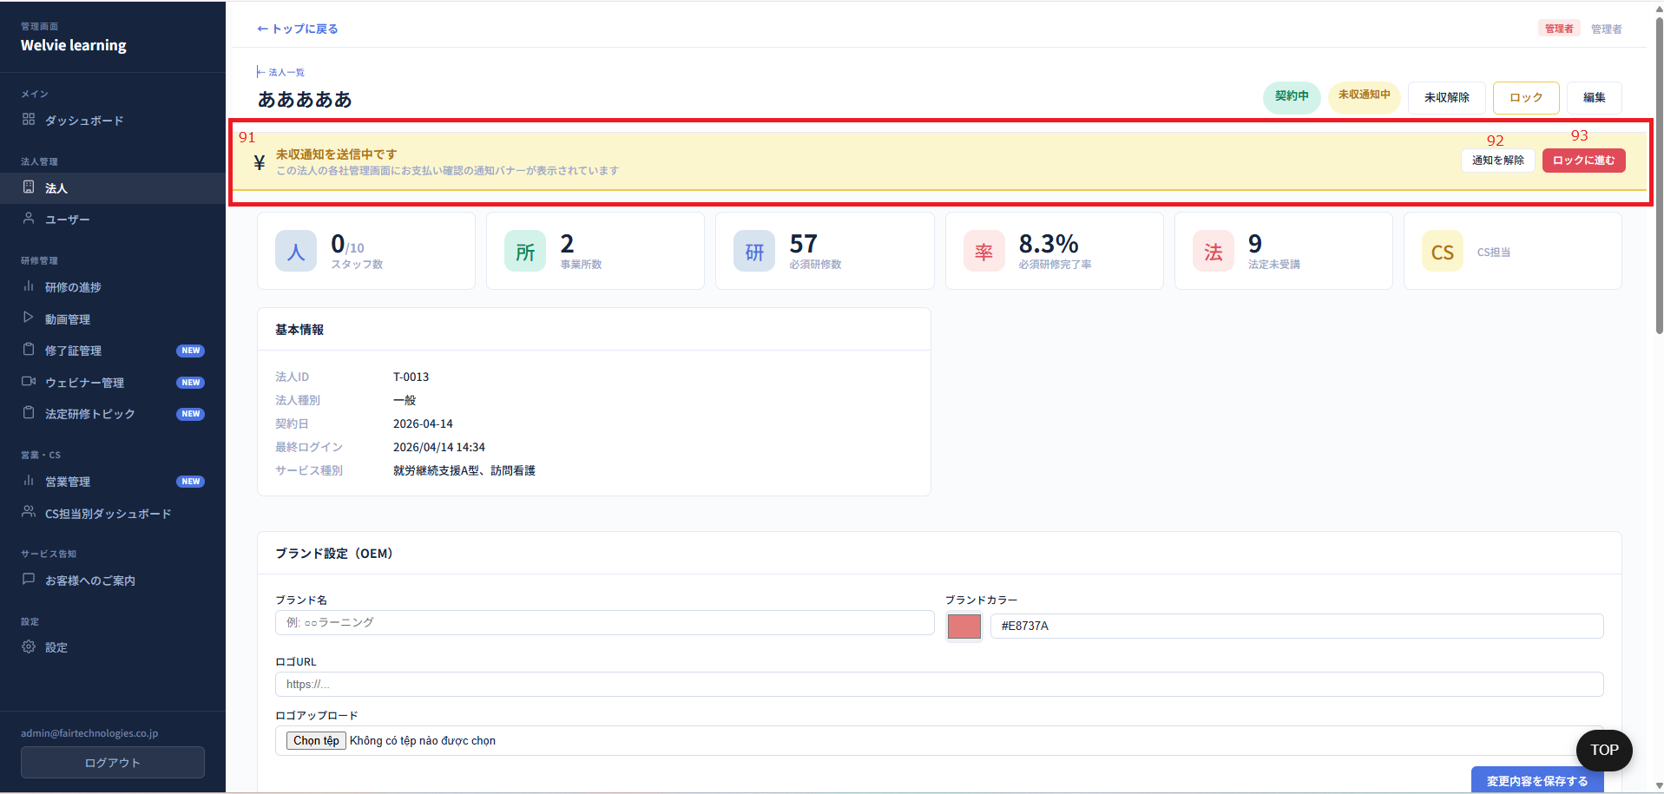

No | 範囲 |  | 項目名 | タイプ | フォーマット | 必須 | 内容 | 備考
91 | 未収通知バナー |  | バナー | データ表示 | ー | ー | 画像のように表示される 固定通知 「未収通知を送信中です この法人の各社管理画面にお支払い確認の通知バナーが表示されています」
92 |  |  | 通知を解除 | ボタン | ー | ー | クリックした場合に、未収通知を解除する ※会社管理画面もバナーが解除される
93 |  |  | ロック進む | ボタン | ー | Y | ロックボタンと同じのため、不要にする

ユーザー
画面ID |  | A004
画面名 |  | ユーザー画面
画面概要（目的） |  | ユーザー管理：ユーザー登録・編集・削除または状況を確認機能
画面URL |  | ~admin/users
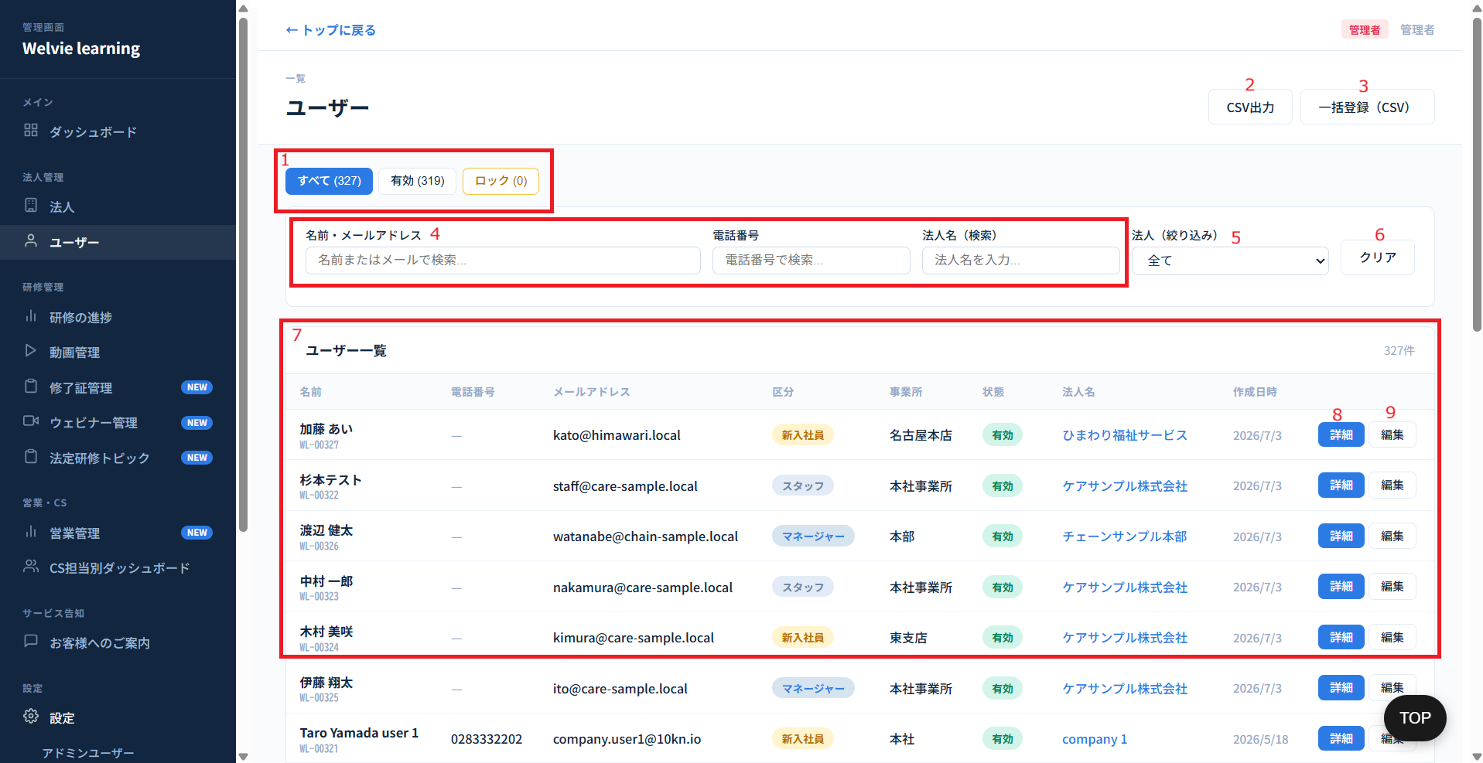

No | 範囲 |  | 項目名 | タイプ | フォーマット | 必須 | 内容 | 備考
1 | すべて・有効・ロック |  | ・すべて ・有効 ・ロック | フィルター | ー | ー | ステータスでフィルターボタン ・「すべて」は全てユーザーを表示 ・「有効」は有効になっている状態のユーザーを表示 ・「ロック」はロックされたユーザーを表示
2 | CSV出力 |  | CSV出力 | ボタン | ー | ー | クリックすると以下のユーザー一覧テーブルをCSV形で出力される | 不要
3 | 一括登録（CSV） |  | 一括登録（CSV） | ボタン | ー | ー | 複数ユーザーを登録する場合に使用 CSVのフォマードは別当資料で定義
4 | 名前・メールアドレス 電話番号 法人名（検索） |  | ・名前・メールアドレス ・電話番号 ・法人名（検索） | 検索フィールド | String | ー | 各項目の入力で検索できるように（曖昧検索で可能）
5 | 法人（絞り込み） |  | 法人（絞り込み） | ドロップダウン | ー | ー | 値はtenantテーブルに取得（デフォルト=すべて） | 不要
6 | クリア |  | クリア | ボタン | ー | ー | 検索の値をデフォルトにする
7 | ユーザー一覧 |  | ユーザー一覧テーブル | データ表示 | Table | ー | デフォルトは全て会社のユーザーを表示する 列： ・名前 ・電話番号 ・メールアドレス ・区分 ・事務所 ・状態 ・法人名 ・作成日時 | ユーザー数が50で表示 区分は「新入社員」が90日以内、91日以降に「スタッフ」になる想定
8 |  |  | 詳細 | ボタン | ー | ー | 選択したユーザーの詳細のモーダルを表示するボタン | 詳細と編集のボタンを1つにする
9 |  |  | 編集 | ボタン | ー | ー | 選択したユーザーの編集のモーダルを表示するボタン
追加 | 新規登録 |  | 新規登録 | ボタン | ー | ー | ユーザー新規登録するボタン 新規登録の際に、以下の情報で入力する ・氏名（テキストインプット・String） ・電話番号（数値型・Integer） ・メールアドレス（テキストインプット・String） ・パスワード（テキストインプット・String） ※メールを入力した場合に入力する必要がある ※パスワードにスペース（半角と全角）を含めない ・会社（検索フィールド） ・事業所（検索フィールド） ・階層（サービス種別管理画面の対象者を取得し、選択するように）※必須項目とする ・新入社員（チェックボックス） ・キャンセル（ボタン） ・登録（ボタン） | UIを適当に作成 アカウント情報配信機能も必要 メールか電話番号か1つを入力する必要がある

 | （No8）ユーザー詳細モーダル

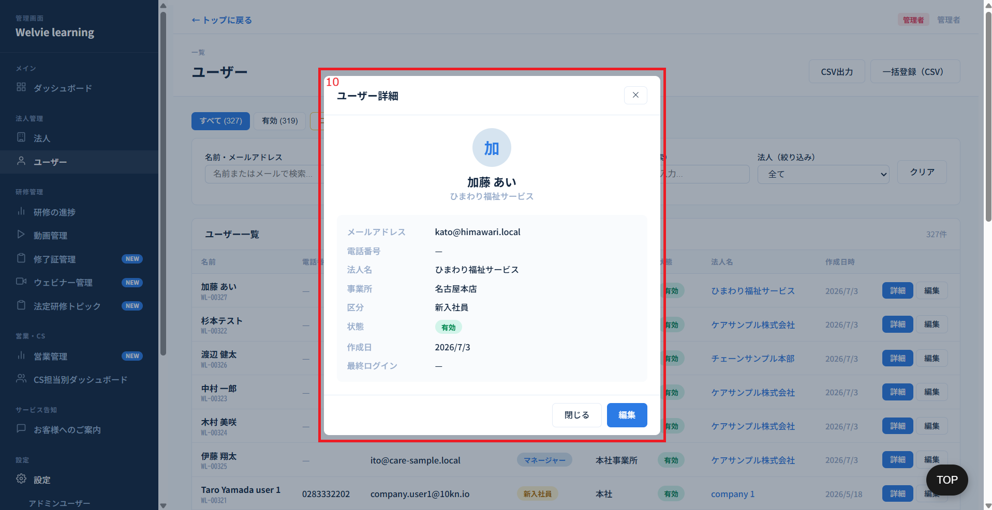

No | 範囲 |  | 項目名 | タイプ | フォーマット | 必須 | 内容 | 備考
10 | ユーザー詳細モーダル |  | ユーザー詳細 | データ表示 | ー | ー | 以下のユーザー情報を表示する ・プロフィール画像（ユーザーが設定している場合に表示、プロフィール画像を設定しない場合に頭文字のみ表示） ・名前 ・法人 ・メールアドレス ・電話番号 ・法人名→上にあるため、不要？ ・事務所 ・区分 ・状態 ・作成日 ・最終ログイン | 編集を押すと編集できるようにする

 | （No9）ユーザー編集モーダル

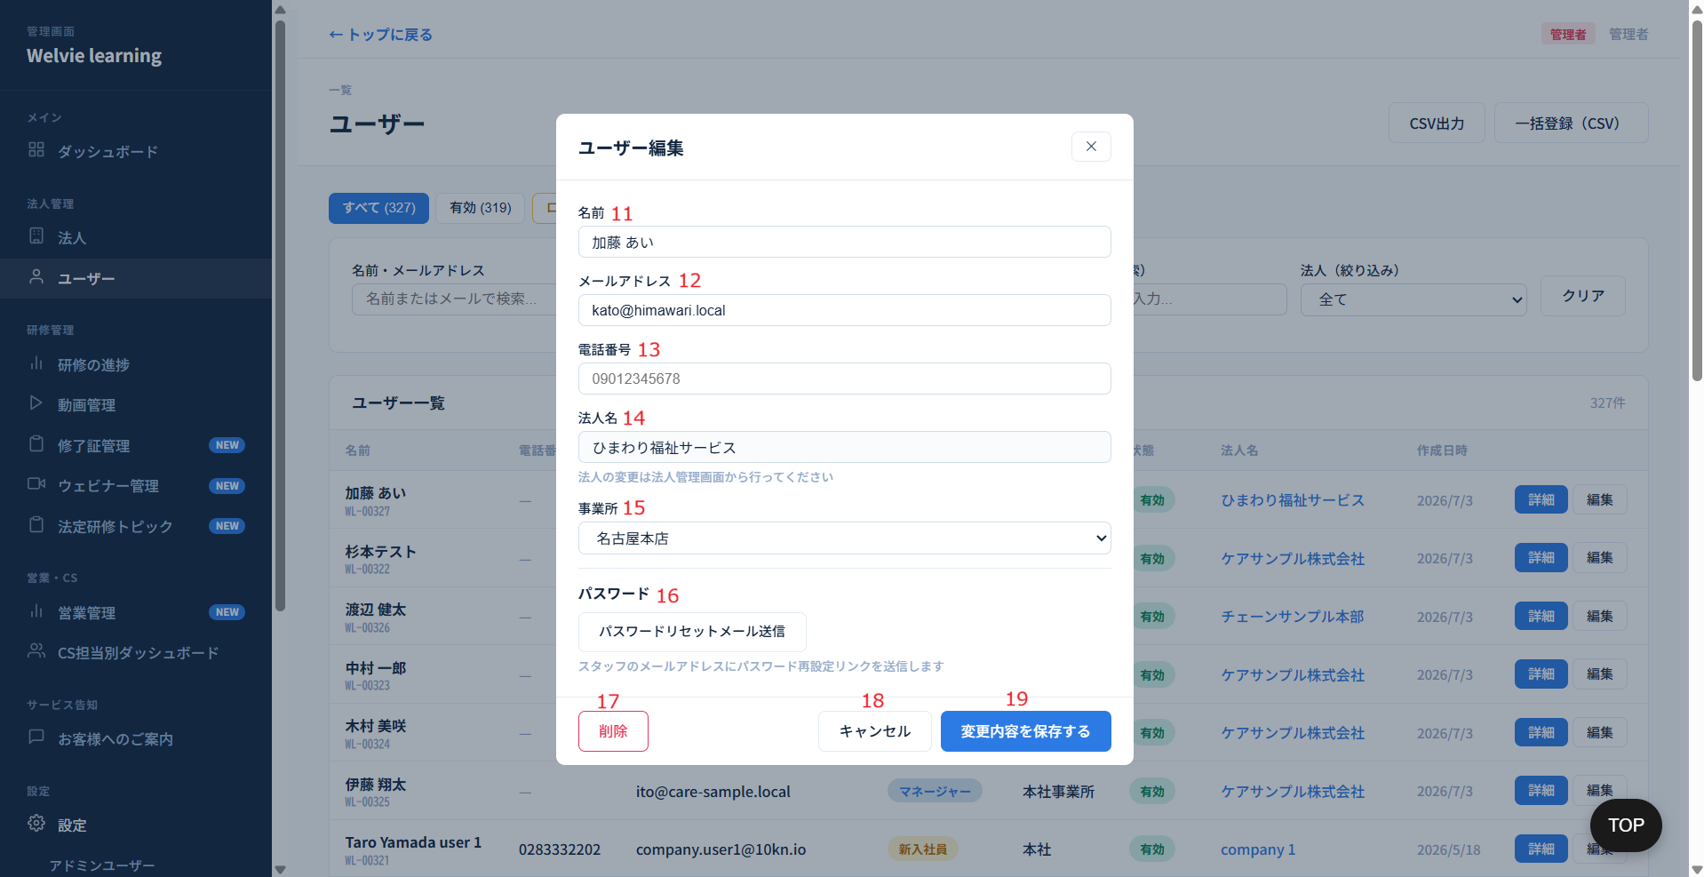

No | 範囲 |  | 項目名 | タイプ | フォーマット | 必須 | 内容 | 備考
11 | ユーザー編集 |  | 名前 | テキストインプット | String | Y | ユーザー情報を入力する
12 |  |  | メールアドレス | テキストインプット | String | N | ユーザー情報を入力する | メールか電話番号か1つを入力する必要がある
13 |  |  | 電話番号 | テキストインプット | String | N | ユーザー情報を入力する
14 |  |  | 法人名 | データ表示 | ー | ー | 閲覧のみ。本ページで編集不可とする
15 |  |  | 事務所 | ドロップダウン | ー | ー | 値はそのユーザーの会社の事務所のテーブルに取得
16 |  |  | パスワードリセットメール送信 | ボタン | ー | ー | ユーザーが登録したメールに新しいパスワードを送信する ※パースワードは自動生成
17 |  |  | 削除 | ボタン | ー | ー | 選択したユーザーを削除する | データベースに情報を残す
18 |  |  | キャンセル | ボタン | ー | ー | モーダルを閉じる
19 |  |  | 変更内容を保存する | ボタン | ー | ー | ユーザー情報を変更した場合に保存する
追加 |  |  | ロック | チェックボックス | ー | ー | チェックした場合にログインできないようにする

 | （No3）一括登録（CSV）を押す場合
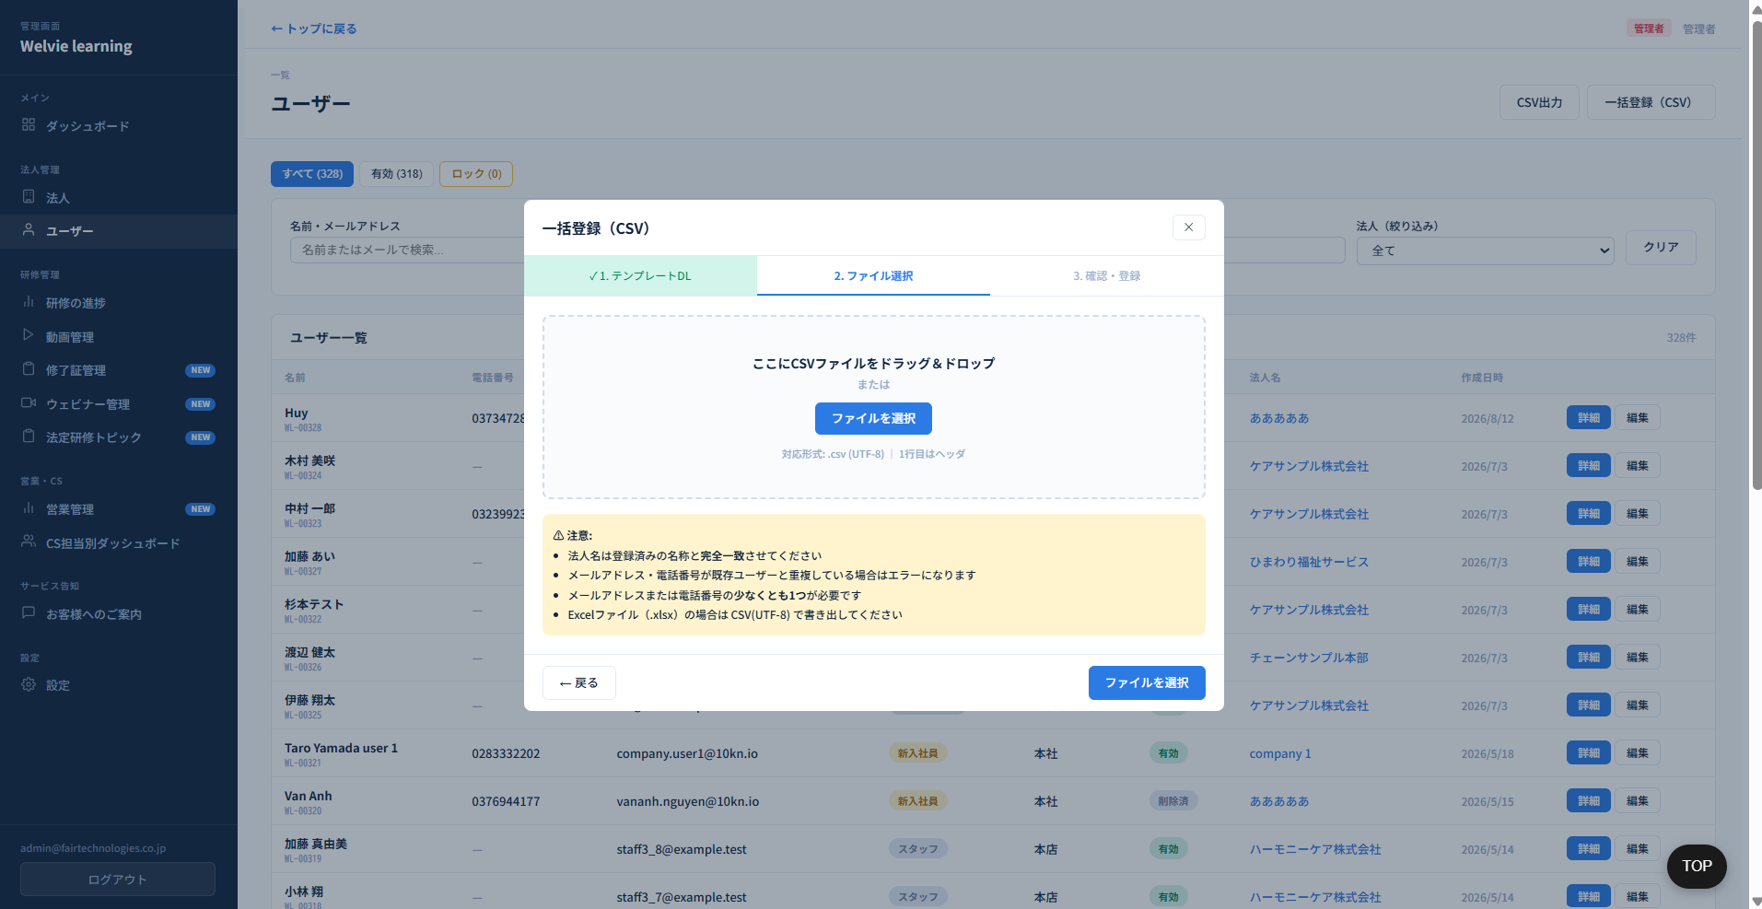

 | 3ステップは1つにする
 | テンプレートは別当で定義する

研修進捗
画面ID |  | A005
画面名 |  | 研修進捗画面
画面概要（目的） |  | 研修の進捗を管理する
画面URL |  | ~admin/training

 | 必須研修進捗タブ
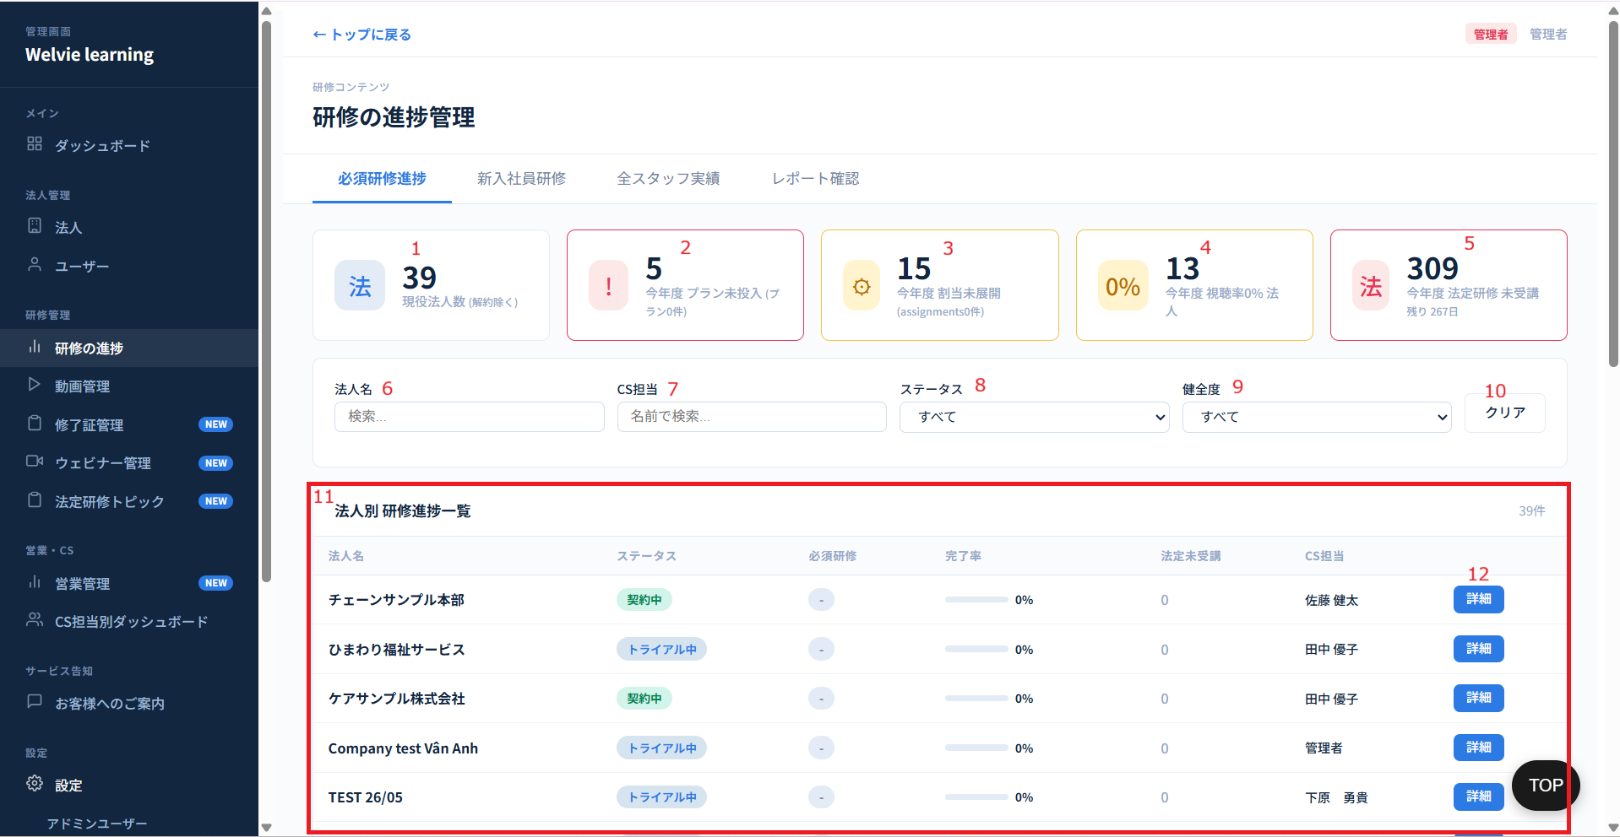

No | 範囲 |  | 項目名 | タイプ | フォーマット | 必須 | 内容 | 備考
1 | 必須研修進捗タブ |  | 現役法人数 | データ表示 | ー | ー | 登録されているすべての企業（法人）のうち、ステータスが「解約」と「離脱」以外の法人の総数とする |  |  | ボタンを押下する対応しない
2 |  |  | 来月必須研修未設定 | データ表示 | ー | ー | 来月必須研修が未設定の法人数
3 |  |  | 今月必須研修未設定 | データ表示 | ー | ー | 今月に必須研修未設定法人数とする
4 |  |  | 前月の視聴率0％以下 | データ表示 | ー | ー | 前月の必須研修設定を行うもののスタッフが誰も見ていない、もしくは必須研修が設定をされていない法人数
5 |  |  | 今年度 法定研修 未受講 | データ表示 | ー | ー | 要確認 | 対応不要
6 |  |  | 法人名 | 検索フィールド | String | ー | 各項目の入力で検索できるように（曖昧検索で可能）
7 |  |  | CS担当 | 検索フィールド | String | ー | この法人の担当者を選択（検索形で入力も可能）
8 |  |  | ステータス | ドロップダウン | ー | ー | ドロップダウン値は以下のように ・トライアル中 ・契約中 ・ロック中 ・テスト
9 |  |  | 完了度 | ドロップダウン | ー | ー | 値はuser_trainingテーブルに取得（デフォルト=すべて） 完了率：（デフォルト=すべて） ● 良好（50%以上） ● 要改善（1-49%） ● 視聴率0% ● 来月必須研修未設定 ● 今月必須研修未設定 ● 前月の視聴率0％以下
10 |  |  | クリア | ボタン | ー | ー | 検索の値をデフォルトにする
11 |  |  | 法人別 研修進捗一覧 | データ表示 | Table | ー | デフォルトは全社の全員が表示する 列： ・法人名 ・ステータス ・来月必須研修（表示値は「設定済み」または「ー」） ・今月必須研修（表示値は「設定済み」または「ー」） ・前月完了率 ・CS担当
12 |  |  | 詳細 | ボタン | ー | ー | 選択した法人の進捗管理画面に遷移する

 | （No12）法人詳細
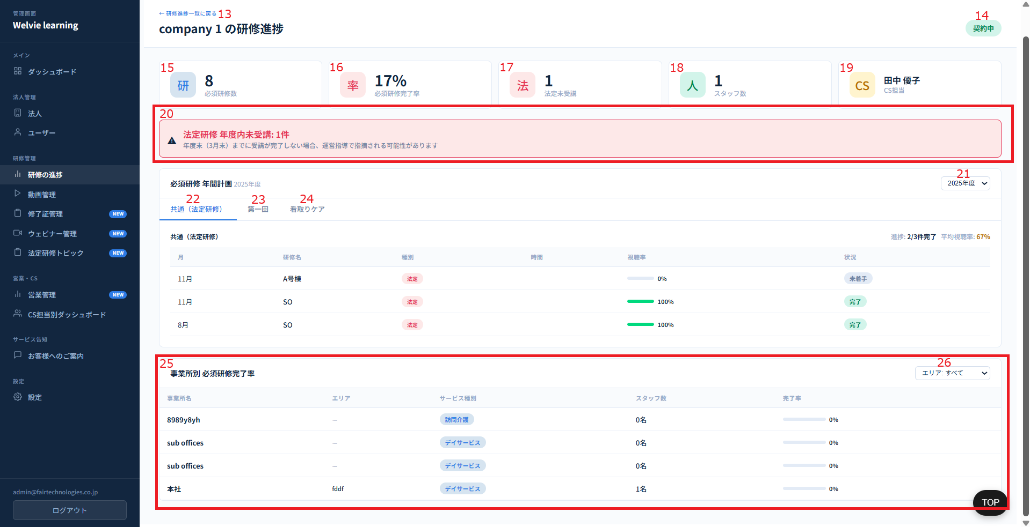

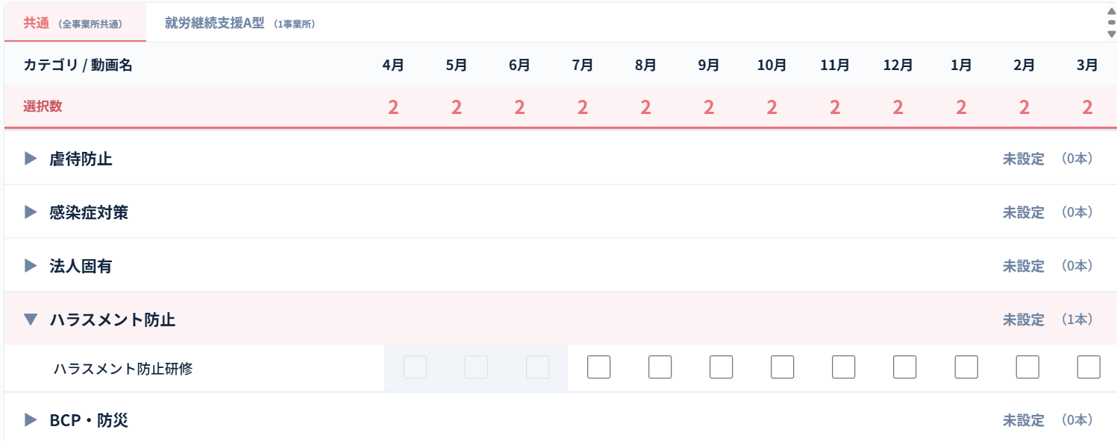

UI変更

No | 範囲 |  | 項目名 | タイプ | フォーマット | 必須 | 内容 | 備考
13 | 法人進捗詳細 （詳細ボタンを押下の際） |  | 研修進捗一覧に戻る | ボタン | ー | ー | 研修進捗一覧のページに戻るボタン
14 |  |  | ステータス | データ表示 | ー | ー | 選択された法人のステータスを表示
15 |  |  | 来月必須研修設定有無 | データ表示 | ー | ー | 来月必須研修を設定しているか ※「有」「無」で表示することで良い
16 |  |  | 今月必須研修設定有無 | データ表示 | ー | ー | 今月必須研修が設定している ※「有」「無」で表示することで良い
17 |  |  | 前月の視聴率0％以下 | データ表示 | ー | ー | 前月の必須研修設定を行うもののスタッフが誰も見ていない、もしくは必須研修が設定をされていない法人数
18 |  |  | スタッフ数 | データ表示 | ー | ー | 選択された法人の総スタッフ数（本社と事務所を含め）
19 |  |  | CS担当 | データ表示 | ー | ー | 選択された法人の担当者
20 |  |  | 法定研修 年度内未受講 | データ表示 | ー | ー | No17の数字で表示する ※0の場合は、バナーを表示しないとする | 対応不要
21 |  |  | 年度 | ドロップダウン | ー | ー | 表示したい情報の年度を選択する ※デフォルトは今年度とする
22 |  |  | 共通（法定研修） | データ表示 | テーブル | ー | 列： ・カテゴリ/動画名 ※法定の場合、法定タグ付き ・月 ※チェックボックス付き、該当月の必須研修を設定できるようにする カテゴリを選択する際に動画が表示される |  | 会社管理画面と全く同じにする
23 |  |  | 他のタブ | データ表示 | ー | ー | サービス種別でタブにする | 法人によりタブが変わる
24 |  |  | 他のタブ | データ表示 | ー | ー | サービス種別でタブにする
25 |  |  | 事業所別 必須研修完了率テーブル | テーブル | ー | ー | 選択された法人の事務所（デフォルトはすべて表示とする） 列： ・事務所名 ・エリア（ない場合に「ー」表示） ・サービス種別（複数サービス種別を持っている場合にどう表示とするか確認） ・スタッフ数 ・完了率 = 前月における必須研修の完了スタッフ数 ÷ 総スタッフ数 × 100%
26 |  |  | エリア | ドロップダウン | ー | ー | 選択された法人のエリアを絞り込み出来るようにする ※エリアがない場合に表示しないとする | 対応不要

 | New Employee Training Tab

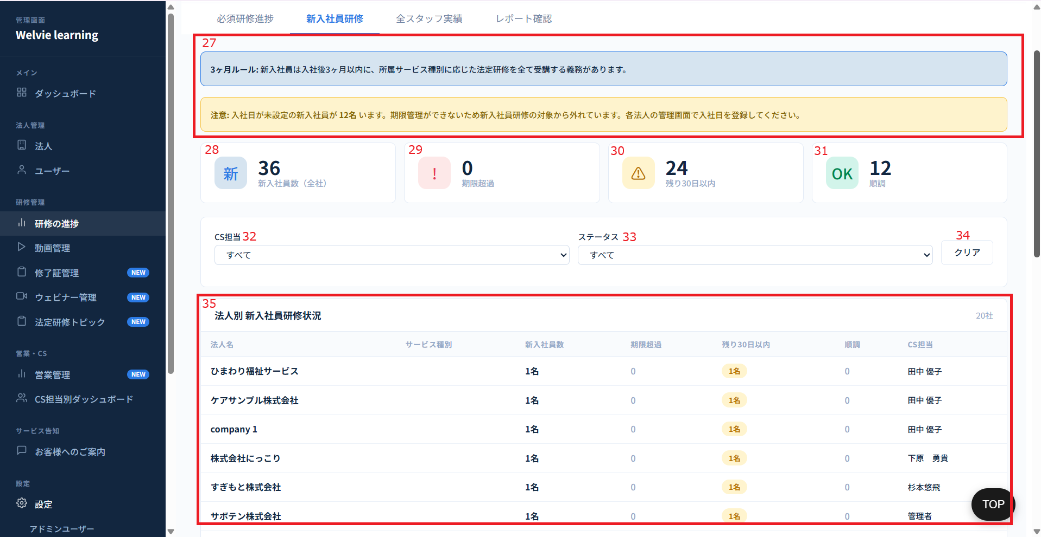

No | 範囲 |  | 項目名 | タイプ | フォーマット | 必須 | 内容 | 備考
27 | 新入社員研修タブ |  | 通知バナー | データ表示 | ー | ー | 固定通知： ・色：青い ・内容：3ヶ月ルール: 新入社員は入社後3ヶ月以内に、所属サービス種別に応じた法定研修を全て受講する義務があります。 注意通知： ・色：金色 ・内容：入社日が未設定の新入社員が 「xx」名 います。期限管理ができないため新入社員研修の対象から外れています。各法人の管理画面で入社日を登録してください。 「xx」定義：「新入社員」としてフラグ（マーク）されているものの、「入社日」が未設定であるユーザー数 ※xx = 0の場合、バナーを表示しないとする | 対応不要
28 |  |  | 新入社員数 | データ表示 | ー | ー | 全て法人の新入社員数とする ※登録した時点から90日以内に「新入社員」とする
29 |  |  | 期限超過 | データ表示 | ー | ー | 必須研修を完了していない新入社員数
30 |  |  | 残り30日以内 | データ表示 | ー | ー | 必須研修を30日残りに完了していない新入社員数
31 |  |  | 順調 | データ表示 | ー | ー | 要確認
32 |  |  | CS担当 | ドロップダウン | ー | ー | CS担当：値はCS担当テーブルに取得（デフォルト=すべて）
33 |  |  | ステータス | ドロップダウン | ー | ー | ステータスの選択肢は ・期限超過 ・残り30日以内
34 |  |  | クリア | ボタン | ー | ー | CS担当、ステータスをデフォルト値にする
35 |  |  | 法人別 新入社員研修状況 | テーブル | ー | ー | テーブル形でデータ表示する。（新入社員がいる法人のみ表示する） 列： ・法人名 ・サービス種別 ・新入社員数 ・期限超過 ・残り30日以内 ・順調 ・CS担当

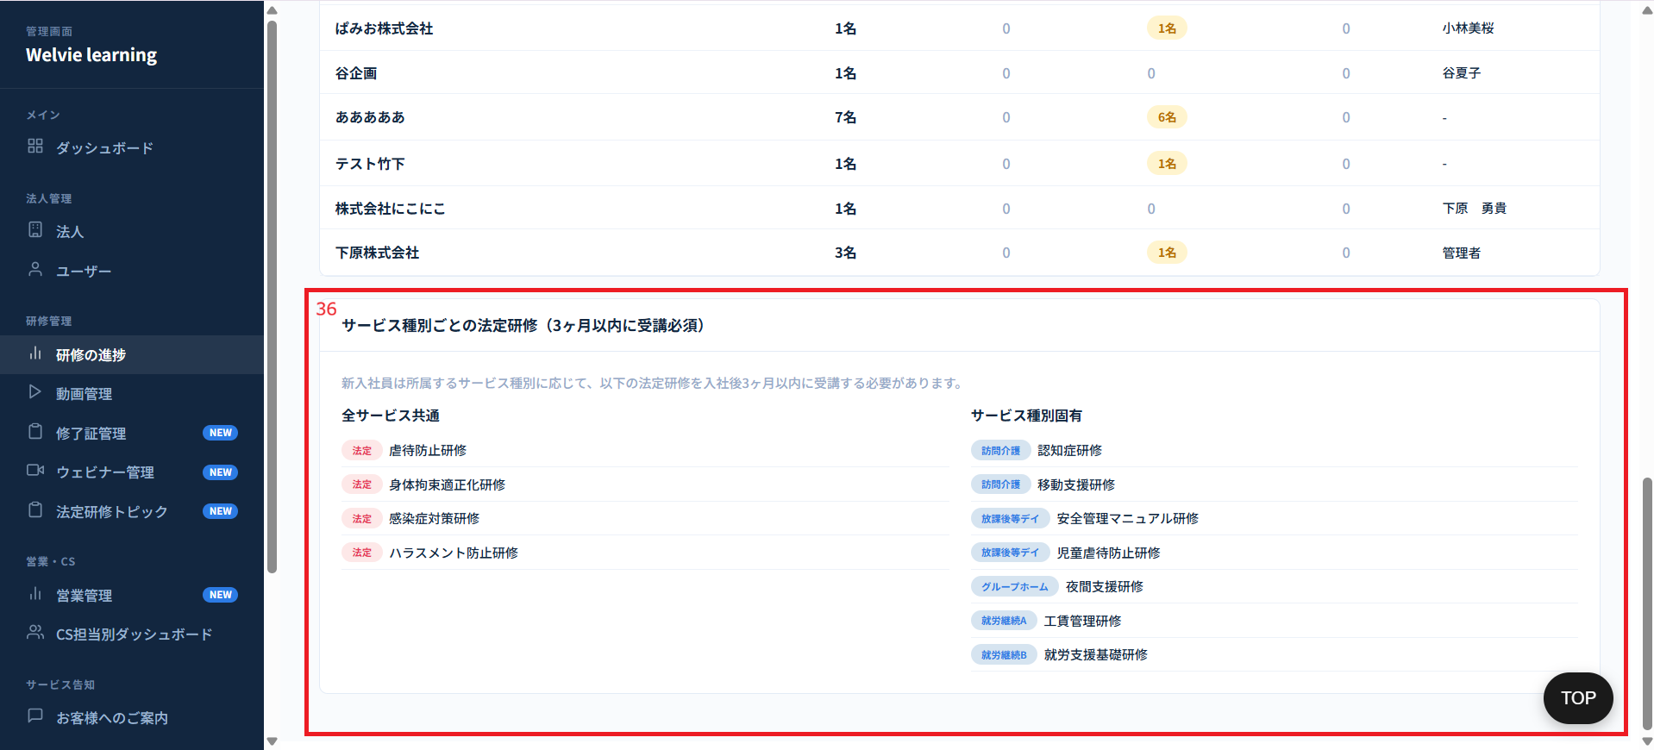

No | 範囲 |  | 項目名 | タイプ | フォーマット | 必須 | 内容 | 備考
36 | サービス種別ごとの法定研修（3ヶ月以内に受講必須） |  | サービス種別ごとの法定研修（3ヶ月以内に受講必須） | データ表示 | ー | ー | 固定表示するか要確認 | 対応不要

 | 全スタッフ実績タブ
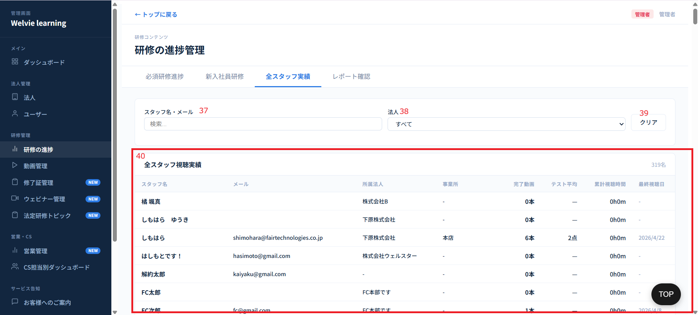

No | 範囲 |  | 項目名 | タイプ | フォーマット | 必須 | 内容 | 備考
37 | 全スタッフ実績タブ |  | スタッフ名・メール | 検索フィールド | ー | ー | スタッフ名またはメールで検索できるようにする | 曖昧検索可能
38 |  |  | 法人 | ドロップダウン | ー | ー | 法人名で検索できるようにする ※ドロップダウン内に検索
39 |  |  | クリア | ボタン | ー | ー | スタッフ名・メール、法人をデフォルト値にする
40 |  |  | 全スタッフ視聴実績 | テーブル | ー | ー | テーブル形でスタッフ実績のデータを表示する 列： ・スタッフ名 ・研修名 ・所属法人 ・作成日時 ・更新日時 ・ステータス ・動画説明文 ・操作（詳細・編集） | 作成日時はスタッフ登録日時？ 更新日時は何が更新されたかの日時？
追加 |  |  | 詳細 | テーブル | ー | ー | モーダルで表示とする 表示情報： ・研修ID ・研修名 ・説明 ・ユーザー名 ・作成日時 ・更新日時 ・感想（レポートで表示） ・完了報告日時 ・ステータス（動画未聴視、動画視聴完了、研修完了報告済み、研修報告確認済み）
追加 |  |  | 編集 | テーブル | ー | ー | 編集可能項目： ・ユーザー（編集不可） ・研修ID（編集不可） ・感想（レポート） ・ステータス ・完了報告日時 ・チェックボックス：研修テストの回答スキップ（チェックの際にテストを完了する） | 既存システムと同じにする（要調査） 研修テストの回答スキップをチェックする場合、ユーザー画面（ユーザー側のテスト画面）に「スキップ」ボタンを追加し、テストスキップできるように

 | レポート確認タブ
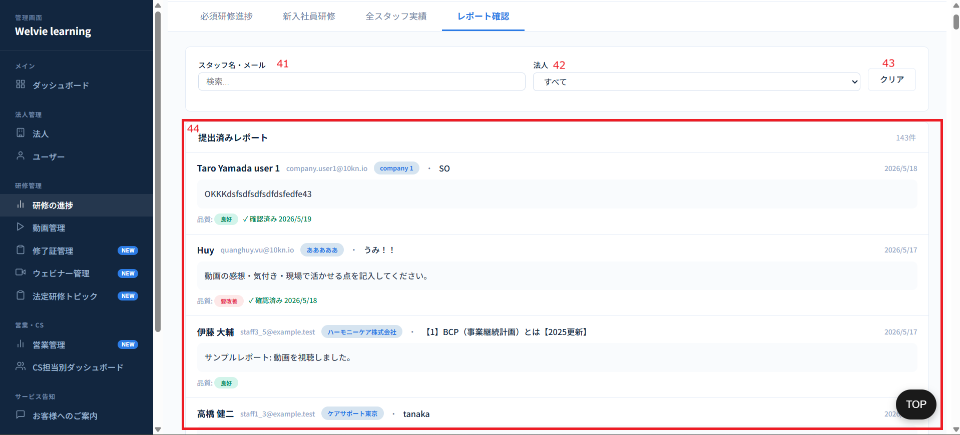

No | 範囲 |  | 項目名 | タイプ | フォーマット | 必須 | 内容 | 備考
41 | 全スタッフ実績タブ |  | スタッフ名・メール | 検索フィールド | ー | ー | スタッフ名またはメールで検索できるようにする | 曖昧検索可能
42 |  |  | 法人 | ドロップダウン | ー | ー | 法人名で検索できるようにする ※ドロップダウン形とするが入力もできる
43 |  |  | クリア | ボタン | ー | ー | スタッフ名・メール、法人をデフォルト値にする
44 |  |  | 提出済みレポート | データ表示 | ー | ー | 1つのレポートに対して1つのレコードが対応して表示される。レコードに含まれる項目（情報）は以下の通りとする。 ・氏名 ・メールアドレス ・所属法人 ・対象動画レポート ・レポート詳細 ・レポート提出日 ・確認済み日時（確認されていない場合に表示しない） | UI改善必要。どう改善するか先に提案する 初期は ・連続文字が5桁になったら「要改善」とする ・上記以外は「良好」とする 「フィードバック」ボタンは常に表示とする 品質と関係なく常に「書き直し依頼」ボタンを表示する 確認済みを押しても「書き直し依頼」を実行できるようにする。書き直ししたレポートはその前のレポートが更新される もう1回勉強して、新しいレポートを出せるように

動画管理
画面ID |  | A006
画面名 |  | 動画管理画面
画面概要（目的） |  | 動画をアップロードして、管理する
画面URL |  | ~admin/videos

 | カテゴリ管理タブ
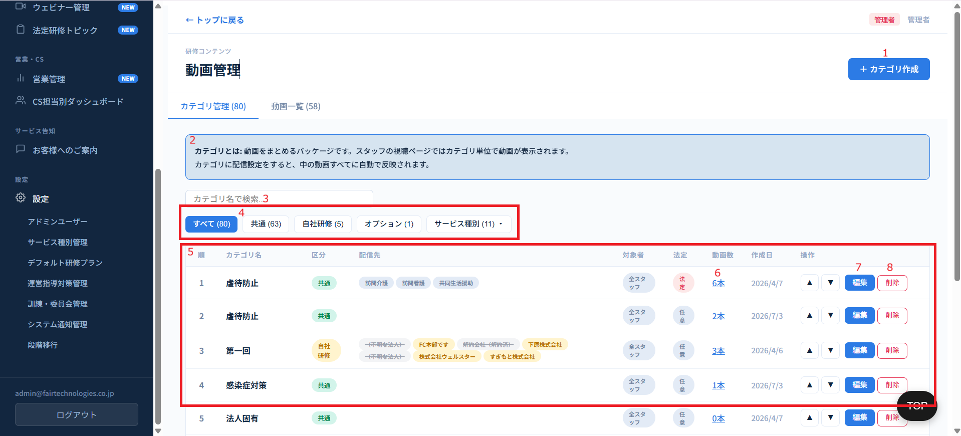

No | 範囲 |  | 項目名 | タイプ | フォーマット | 必須 | 内容 | 備考
1 | カテゴリ管理タブ |  | カテゴリ作成 | ボタン | ー | ー | カテゴリ作成ボタン
2 |  |  | 案内 | データ表示 | ー | ー | 固定テキストで表示する
3 |  |  | カテゴリ名検索 | 検索フィールド | String | ー | カテゴリ名で検索する | 曖昧検索
4 |  |  | フィルターボタン | ボタン | ー | ー | カテゴリのタイプで絞込ボタン ・すべて ・共通 ・自社研修 ・オプション ・サービス種別（ドロップダウンで選択とする）
5 |  |  | カテゴリ一覧 | テーブル | ー | ー | カテゴリ一覧はテーブル形で表示する 列： ・No ・カテゴリ名 ・区分 ・配信先 ・対象者 ・法定 ・動画数 ・作成日 ・操作 ・編集 ・削除 | ・法定は「法定」と「任意」 階層の表記 スタッフ＝全員、リーダー→中堅に変更、マネージャー→管理者に変更 | 操作は保留 会社管理画面の階層は「全員」と「管理職向け」と「中堅向け」にする
6 |  |  | 動画数 | ボタン | ー | ー | 該当カテゴリの動画数を押下するとそのカテゴリの動画一覧を表示する 押下すると動画一覧を表示する
7 |  |  | 編集 | ボタン | ー | ー | カテゴリを編集する
8 |  |  | 削除 | ボタン | ー | ー | カテゴリを削除する ※カテゴリを削除する際、動画がまだあれば削除できないようにする |  | 1本動画は1カテゴリのみ入る |  | 1つカテゴリは複数サービス種別に所属できる

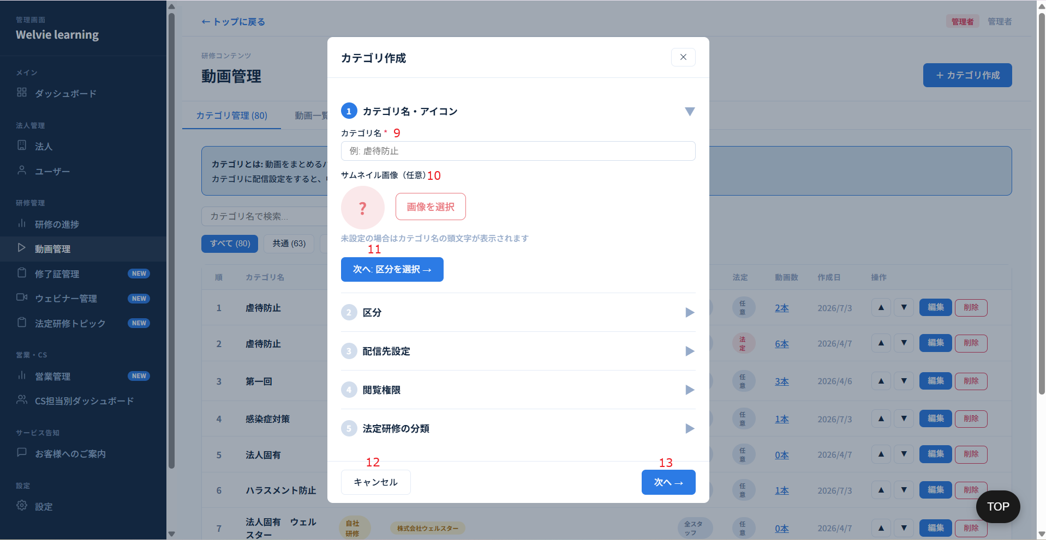

 | （No1）カテゴリ作成と（No7）カテゴリ編集

No | 範囲 |  | 項目名 | タイプ | フォーマット | 必須 | 内容 | 備考
9 | カテゴリ作成 |  | カテゴリ名 | テキストインプット | ー | Y | カテゴリ名を入力する | カテゴリ名が重複できる
10 |  |  | サムネイル画像（画像選択） | ボタン | ー | N | カテゴリの画像を選択する機能
11 |  |  | 次へ：区分を選択→ | ボタン | ー | ー | 区分の情報入力へ行く
12 |  |  | キャンセル | ボタン | ー | ー | モーダルを閉じる
13 |  |  | 次へ→ | ボタン | ー | ー | 次のステップへ進める
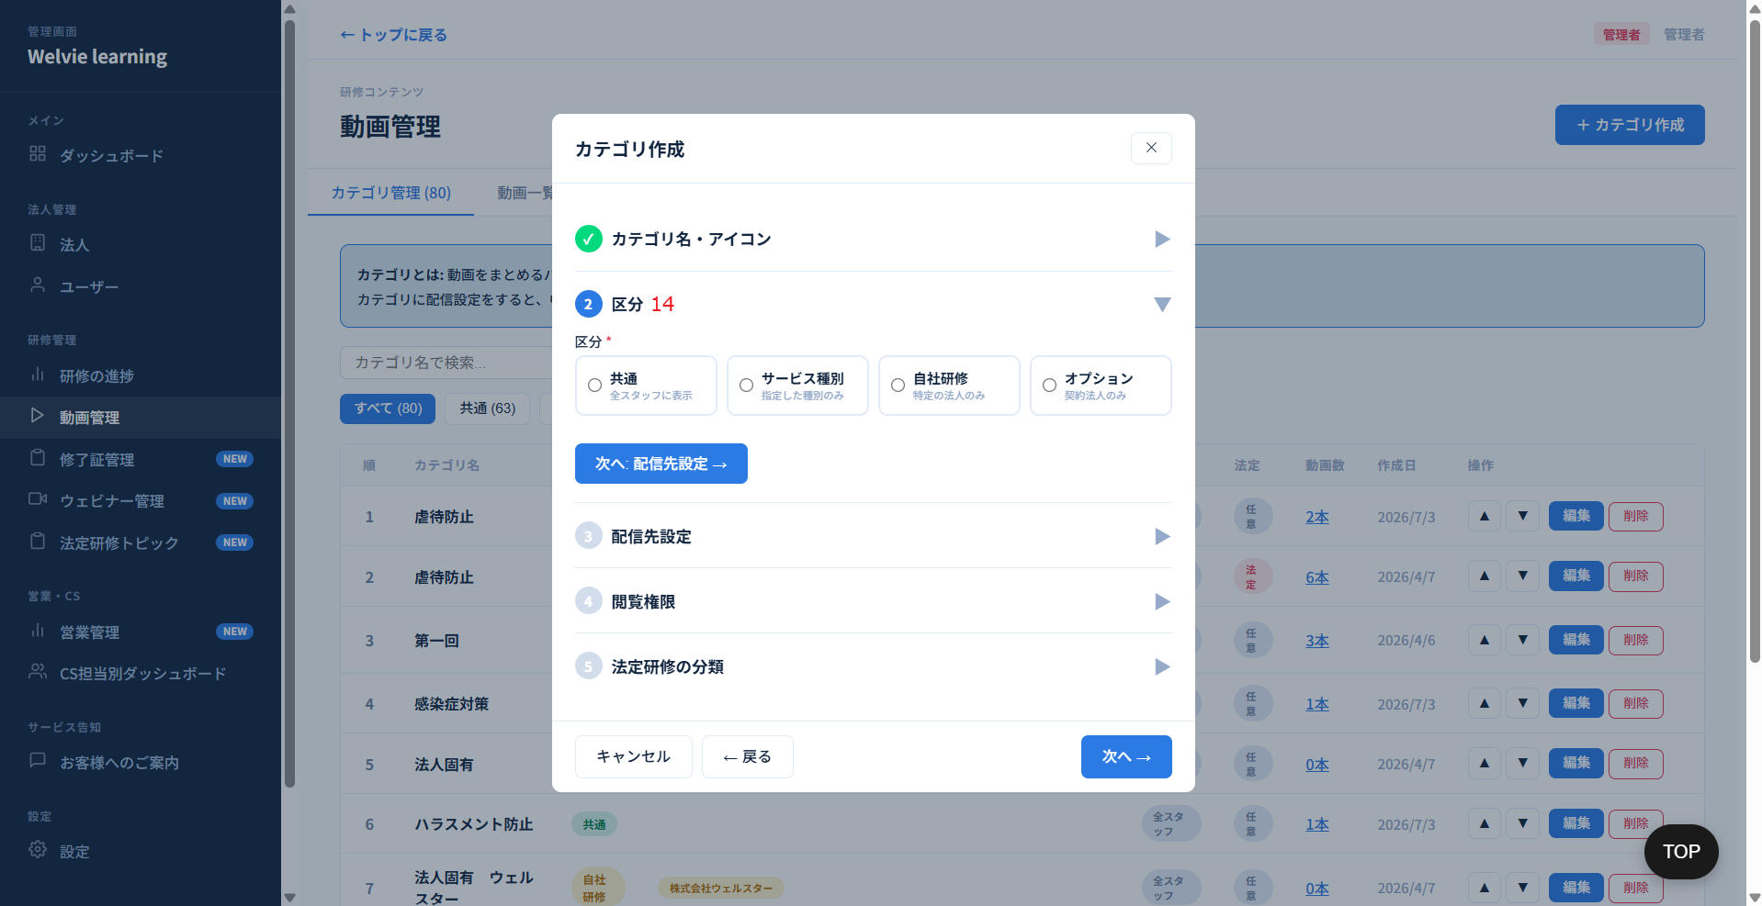

No | 範囲 |  | 項目名 | タイプ | フォーマット | 必須 | 内容 | 備考
14 | カテゴリ作成 |  | 区分 | ラジオボタン | ー | Y | 以下4つのラジオボタンの中から、いずれか1つのみを選択可能とする。 ・共通 ・サービス種別 ・自社研修 ・オプション

 | 共通を選択の場合
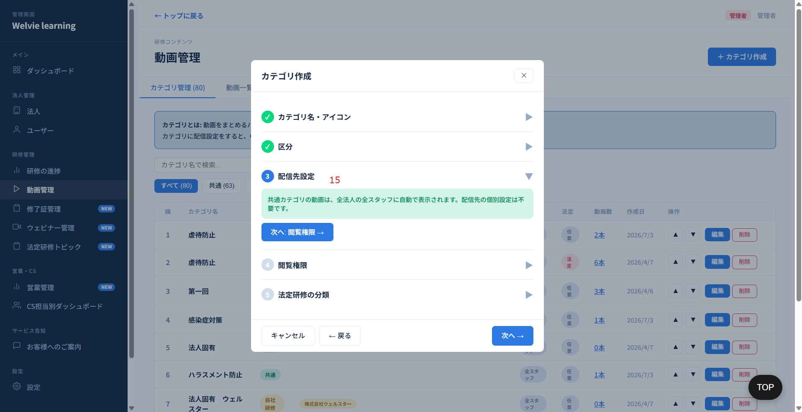

No | 範囲 |  | 項目名 | タイプ | フォーマット | 必須 | 内容 | 備考
15 | カテゴリ作成 |  | 配信先設定 | データ表示 | ー | ー | 「共通カテゴリの動画は、全法人の全スタッフに自動で表示されます。配信先の個別設定は不要です。」と表示する

 | サービス種別を選択の場合
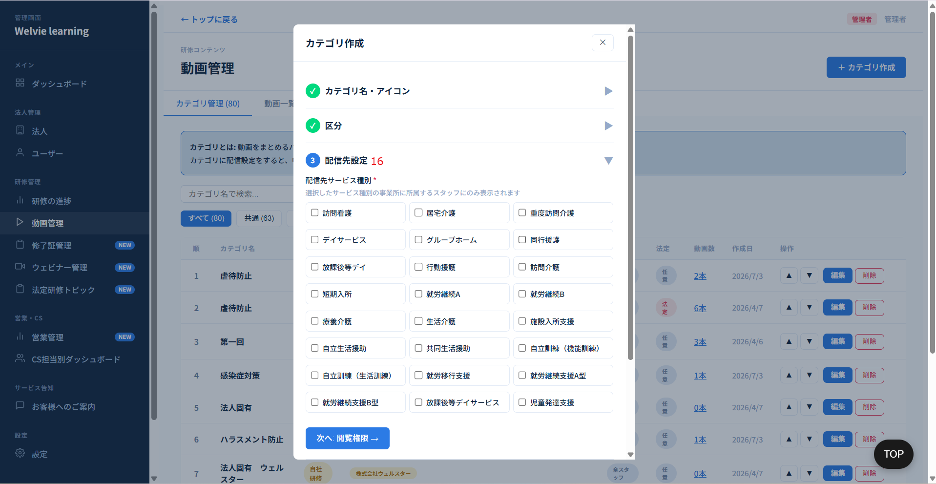

No | 範囲 |  | 項目名 | タイプ | フォーマット | 必須 | 内容 | 備考
16 | カテゴリ作成 |  | 配信先設定 | チェックボックス | ー | ー | サービス種別管理で作成されたサービス種別を表示する ※複数選択可能

 | 自社研修を選択の場合
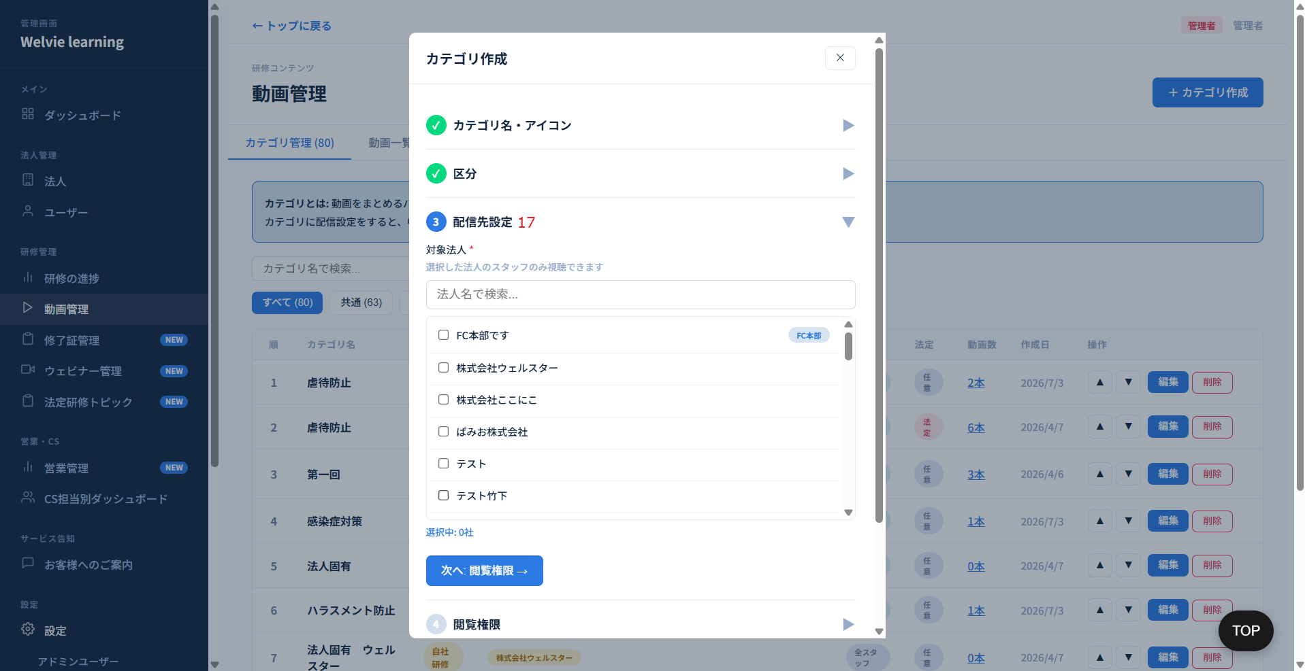

No | 範囲 |  | 項目名 | タイプ | フォーマット | 必須 | 内容 | 備考
17 | カテゴリ作成 |  | 対象者 | チェックボックス | ー | ー | 法人一覧が表示され、検索できるようにする 複数選択可能 法人をチェックした際に、2つ選択がある ・法人全体 ・サービス分類を指定 | 複数選択できるようにして、本社と事業所とFCも含めて表示する

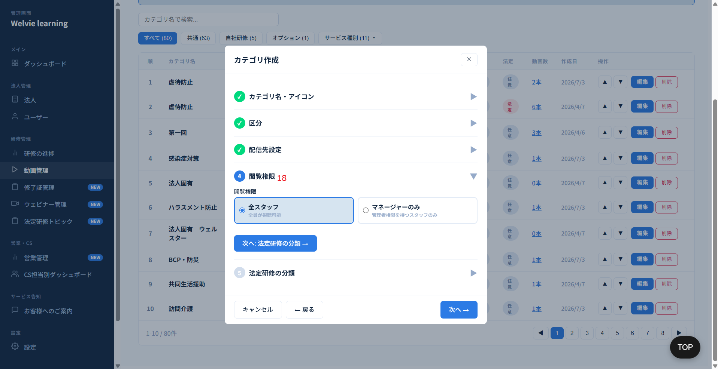

No | 範囲 |  | 項目名 | タイプ | フォーマット | 必須 | 内容 | 備考
18 | カテゴリ作成 |  | 閲覧権限 | ラジオボタン | ー | ー | 対象者を⑤法定研修の分類から移動する。 また、閲覧権限の対象は、サービス種別管理のタグ管理から増やせるものとする。 新入社員のチェックボックスも移動する | 全スタッフ、中堅向け、管理者向けに変更

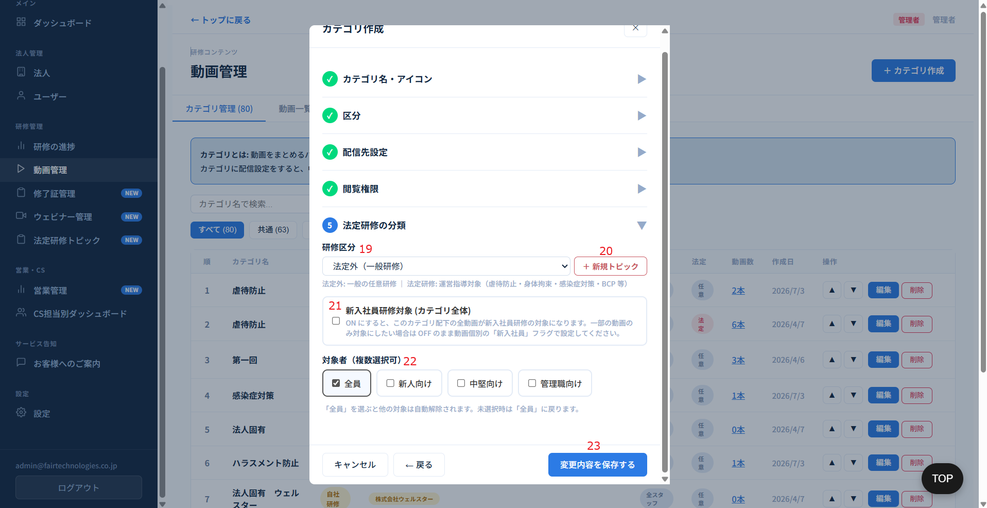

No | 範囲 |  | 項目名 | タイプ | フォーマット | 必須 | 内容 | 備考
19 | カテゴリ作成の「法定研修の分類」 |  | 研修区分 | ドロップダウン | ー | ー | 選択肢： ・法定研修 ・法定外
20 |  |  | 新規トピック | ボタン | ー | ー | 新規トピックを作成する機能 | 流れとしてこのボタンは不要か要確認
21 |  |  | 新入社員研修対象（カテゴリ全体） | チェックボックス | ー | ー | ON にすると、このカテゴリ配下の全動画が新入社員研修の対象になる
22 |  |  | 対象者（複数選択可） | チェックボックス | ー | ー | カテゴリの対象者を選択する | 「新人向け」は不要
23 |  |  | 変更内容を保存する | ボタン | ー | ー | 入力した情報で保存する機能 | 「変更内容を保存する」⇒「保存」に変更でOK

 | 動画一覧タブ

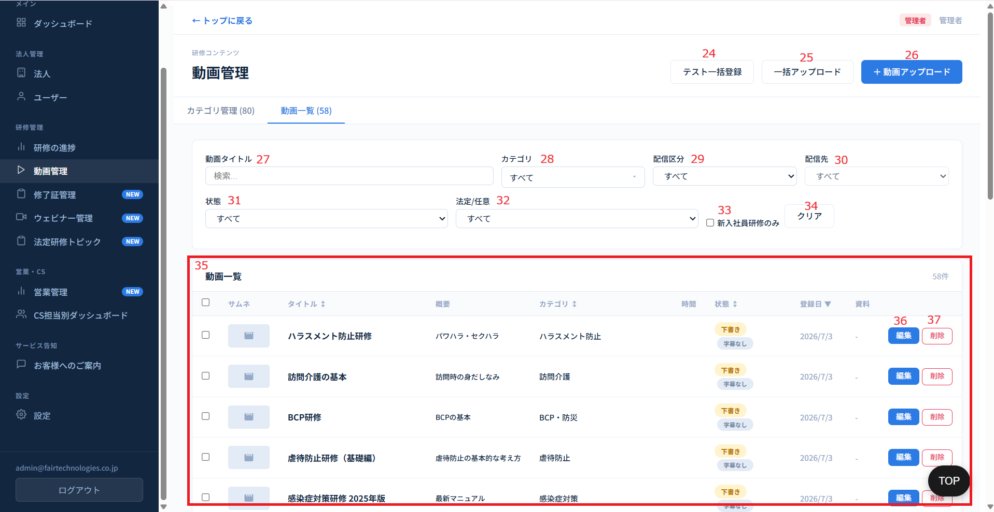

No | 範囲 |  | 項目名 | タイプ | フォーマット | 必須 | 内容 | 備考
24 | カテゴリ作成の「法定研修の分類」 |  | テスト一括登録 | ボタン | ー | ー | 1つまたは複数の動画に対して、複数のテストを同時に一括で登録する機能 ※フォーマットは別の資料で定義
25 |  |  | 一括アップロード | ボタン | ー | ー | 複数の動画ファイルを同時にシステムへアップロードする機能 | 表記は、動画アップロードに変更する
26 |  |  | 動画アップロード | ボタン | ー | ー | 動画アップロード機能で同時にその動画に対してテストを記入・作成 | こちらは削除
27 |  |  | 動画タイトル | 検索フィールド | ー | ー | タイトルで動画を検索できるように ※曖昧検索可能
28 |  |  | カテゴリ | ドロップダウン | ー | ー | カテゴリで動画を検索できるように ※ドロップダウンだけではなく、入力し検索もできるように
29 |  |  | 配信区分 | ドロップダウン | ー | ー | 選択肢は ・すべて ・共通 ・サービス種別 ・自社研修 ・オプション | 動画検索のため、このオプションはカテゴリ検索用 ⇒要確認 | 対応不要
30 |  |  | 配信先 | ドロップダウン | ー | ー | 現在選択できていないため、要確認 |  | 対応不要
31 |  |  | 状態 | ドロップダウン | ー | ー | 状態： ・すべて ・「公開」 ・「非公開」
32 |  |  | 法定/任意 | ドロップダウン | ー | ー | 選択肢は、 ・すべて ・法定 ・法定外
33 |  |  | 新規社員研修のみ | チェックボックス | ー | ー | 新入社員向けの動画のみを表示する
34 |  |  | クリア | ボタン | ー | ー | No27~No33をデフォルトにする
35 |  |  | 動画一覧テーブル | データ表示 | テーブル | ー | 動画情報一覧として表示する 列： ・チェックボックス ・サムネ ・タイトル ・概要 ・カテゴリ ・時間（動画時間） ・状態 ・登録日 ・資料 ・操作：「編集」・「削除」 | ・チェックボックス：一括操作できるために複数選択可 操作できるのは：カテゴリ変更、一括公開、一括下書き、新入社員ON、新入社員OFF、一括削除 ・概要：「あり」「なし」で表示する ・状態：現在2つオプションのみあるが、実際にテーブルに他の状態がある（字幕なしなど） ・資料は「あり」か「なし」で表示 ・カテゴリが「未分類」の場合、IDでソートとする |  | ユーザーの画面でアップした資料をダウンロードできるようにする機能が必要（現在その機能がない）
36 |  |  | 編集 | ボタン | ー | ー | 動画情報を編集する機能（押下するとアップロードと同じモーダルを表示する想定）
37 |  |  | 削除 | ボタン | ー | ー | 動画を削除する機能 ※直接システムに動画を保存するではないため、削除した際に回復不可

 | （No26）動画アップロードと（No36）編集
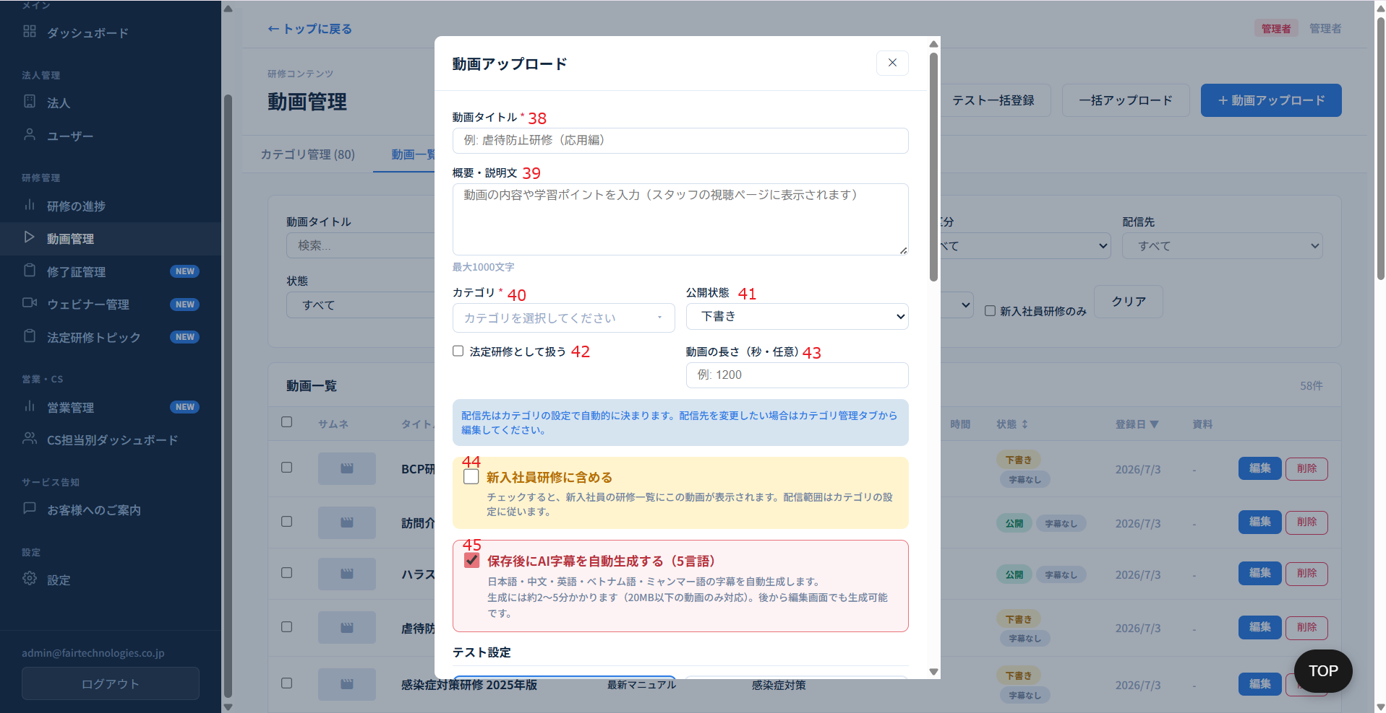

No | 範囲 |  | 項目名 | タイプ | フォーマット | 必須 | 内容 | 備考
38 | 動画アップロード（または編集） |  | 動画タイトル | テキストインプット | String | Y | 動画タイトルを記入 | 動画タイトルは重複ができる
39 |  |  | 概要・説明文 | テキストインプット | String | N | 動画の概要・説明文を記入
40 |  |  | カテゴリ | ドロップダウン | ー | ー | アップロードしている動画はどのカテゴリに所属するか選択 ※複数選択可能とする 選択際に ・カテゴリ名を入力して、検索できるようにする ・フィルターは「すべて」、「法定のみ」で絞り込めるようにする ・「未分類」を固定で追加。※何のカテゴリに入っていない時に使う
41 |  |  | 状態 | ドロップダウン | ー | ー | 状態： ・公開 ・下書き→未公開
42 |  |  | 法定研修として扱う | チェックボックス | ー | ー |  |  | 対応不要
43 |  |  | 動画の長さ | 数値型 | Integer | N | 手動で入力ではなく、自動生成でテーブルに表示させる
44 |  |  | 新入社員研修に含める | チェックボックス | ー | ー | アップロードしている動画は新入社員研修に向ける動画になるかチェックする | カテゴリも同じ機能があるので、重複になる⇒対応必要か確認 対応する場合に定義する必要 | 対応不要
45 |  |  | 保存後にAI字幕を自動生成する | チェックボックス | ー | ー | 本機能は別で定義する必要がある 参考資料：こちら | AIで使う

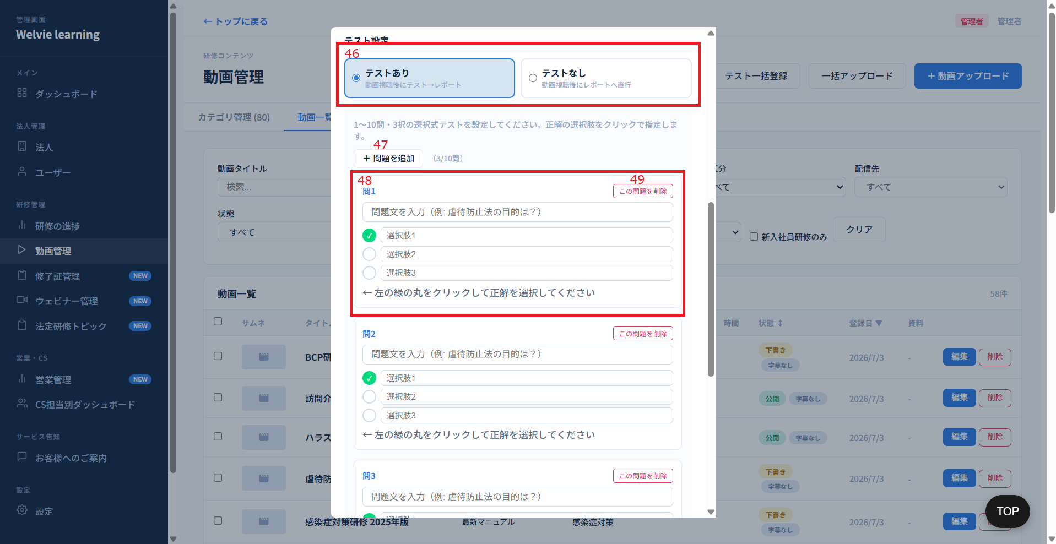

No | 範囲 |  | 項目名 | タイプ | フォーマット | 必須 | 内容 | 備考
46 | 動画アップロード（または編集） |  | テスト設定 | ラジオボタン | ー | ー | アップしている動画に対してテスト設定 オプション： ・テストあり ・テストなし（この場合に下の問題記入を表示としない）
47 |  |  | 問題を追加 | ボタン | ー | ー | テストありを選択した場合にこのボタンを表示する 問題記入フォームを追加する機能
48 |  |  | 問xx | テキストインプット | ー | ー | デフォルトとして問題と3つ回答を表示する 左側のチェックをチェックすると、その選択肢が正解回答とする 問題文：max length 1000 選択肢：max length 200
49 |  |  | この問題を削除 | ボタン | ー | ー | 該当の問題を削除する
50 |  |  | 選択肢追加 | ボタン | ー | ー | 現在選択肢が固定3つがあるため、もっと多いまたはもっと少ない選択肢の可能性があるため、その場合このボタンで使用 | 追加する提案
51 |  |  | 選択肢削除 | ボタン | ー | ー | 現在選択肢が固定3つがあるため、もっと多いまたはもっと少ない選択肢の可能性があるため、その場合このボタンで使用

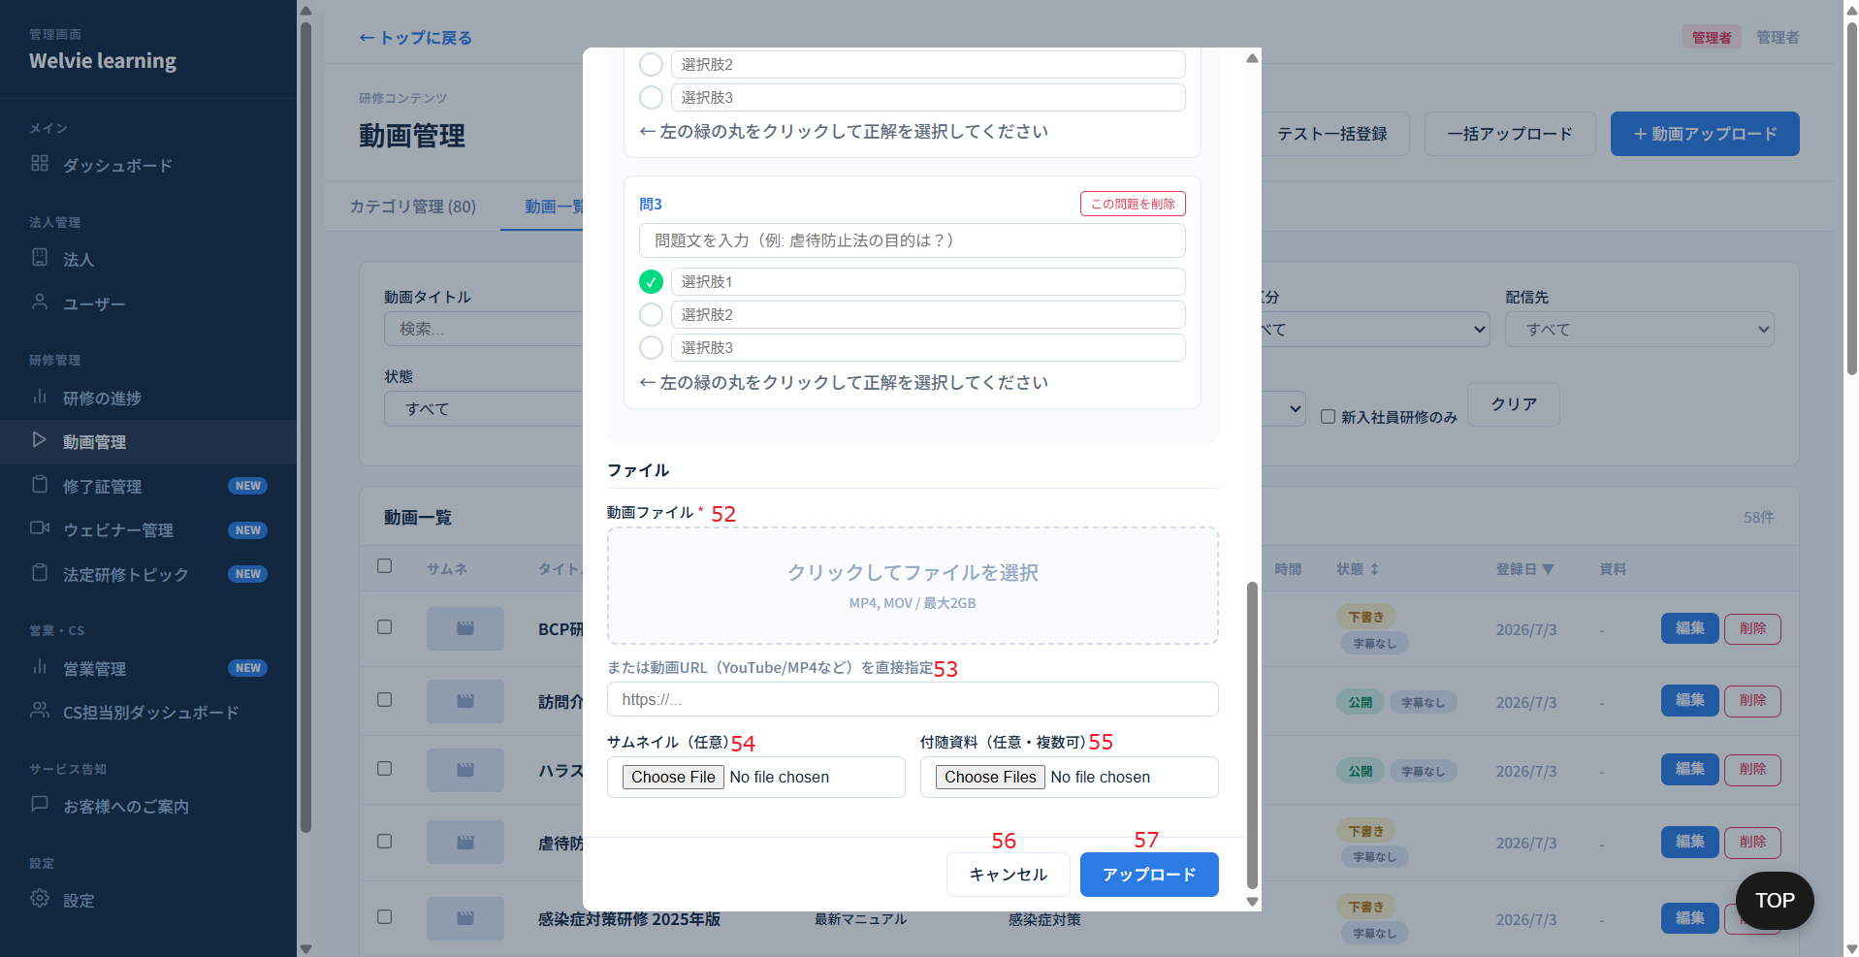

No | 範囲 |  | 項目名 | タイプ | フォーマット | 必須 | 内容 | 備考
52 | 動画アップロード（または編集） |  | 動画ファイル | ボタン | ー | ー | 押下するとWindowsのデフォルトのモーダルが表示され、動画を選択する 動画容量の最大が2㎇とする
53 |  |  | 動画URL | テキストインプット | ー | ー | 別のところに動画を保存する際にURLを入力する
54 |  |  | サムネイル | ボタン | ー | ー | サムネイルを選択する | ファイル形式はJPGのみでよい
55 |  |  | 付随資料 | ボタン | ー | ー | 付随資料を選択し、アップロードする | 資料をアップした際にユーザー画面で資料が表示され、ダウンロードできるようにする
56 |  |  | キャンセル | ボタン | ー | ー | モーダルを閉じる ※閉じた際に入力した情報は全部消える。 | 閉じる確認モーダルは対応する
57 |  |  | アップロード | ボタン | ー | ー | 動画と入力した内容をアップロードする

修了証管理
画面ID |  | A007 |  |  |  |  |  |  | 一旦対応不要
画面名 |  | 修了証管理画面
画面概要（目的） |  | 修了証のテンプレートを設定し、発行履歴一覧を閲覧専用画面
画面URL |  | ~admin/certificates

 | 発行履歴タブ
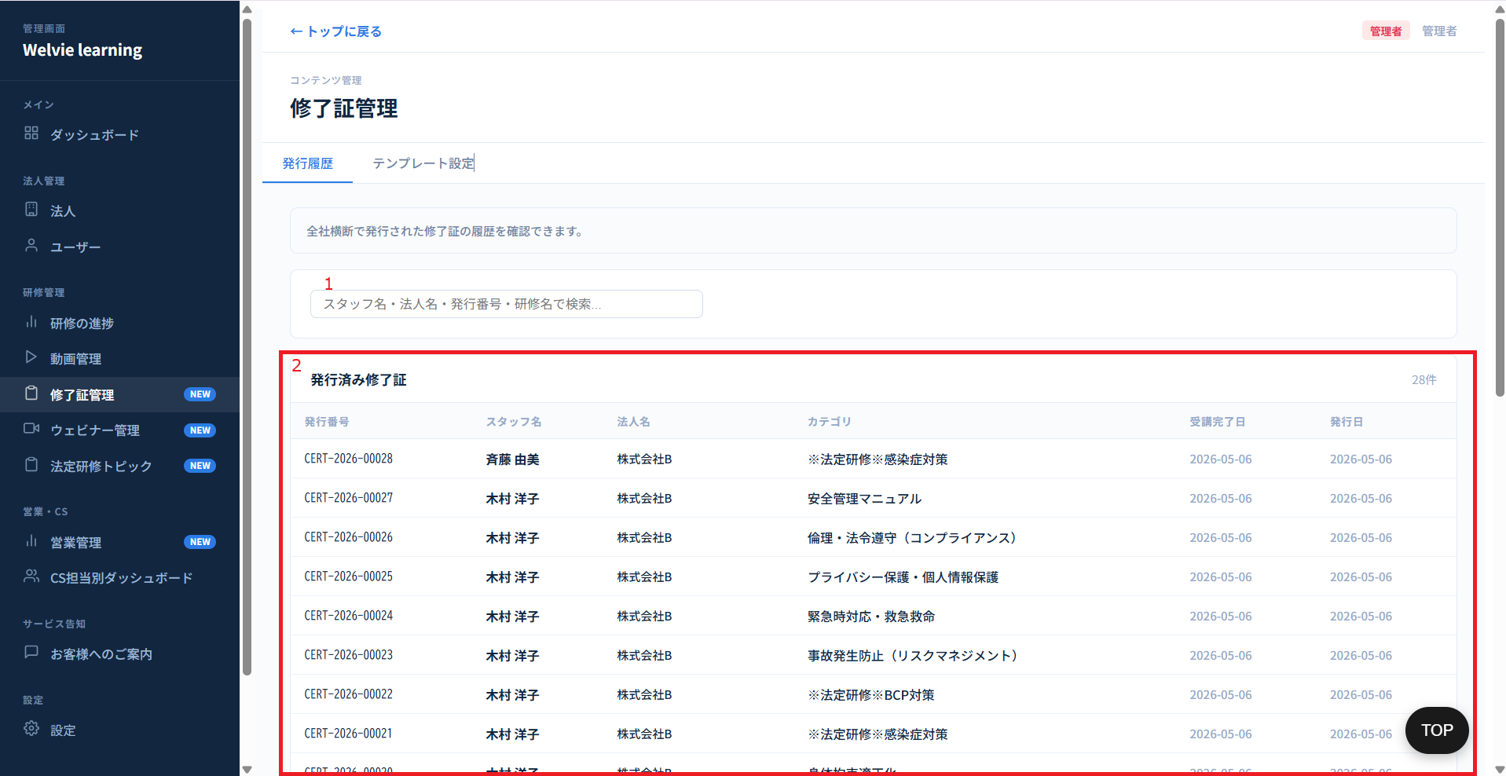

No | 範囲 |  | 項目名 | タイプ | フォーマット | 必須 | 内容 | 備考
1 | 発行履歴タブ |  | 検索フィールド | 検索フィールド | String | ー | 修了証を検索するフィールド 検索可能なものは ・スタッフ名 ・法人名 ・発行番号 ・カテゴリ名 | 現在検索フィールドに「研修名」が記載されているが、「カテゴリ名」が正しい認識⇒要確認
2 |  |  | 発行済み修了証 | データ表示 | テーブル | ー | 終了証は自動的に発行するため、本テーブルが自動的にデータが表示される 列： ・発行番号 ・スタッフ名 ・法人名 ・カテゴリ ・受講完了日 ・発行日 自動発行要件：ユーザー（スタッフ）が各カテゴリ内のすべての要件（動画視聴、テスト、レポート提出）を完了し、かつ提出されたレポートが管理者によって承認された時点で、該当カテゴリの修了証書をシステムが自動発行する。

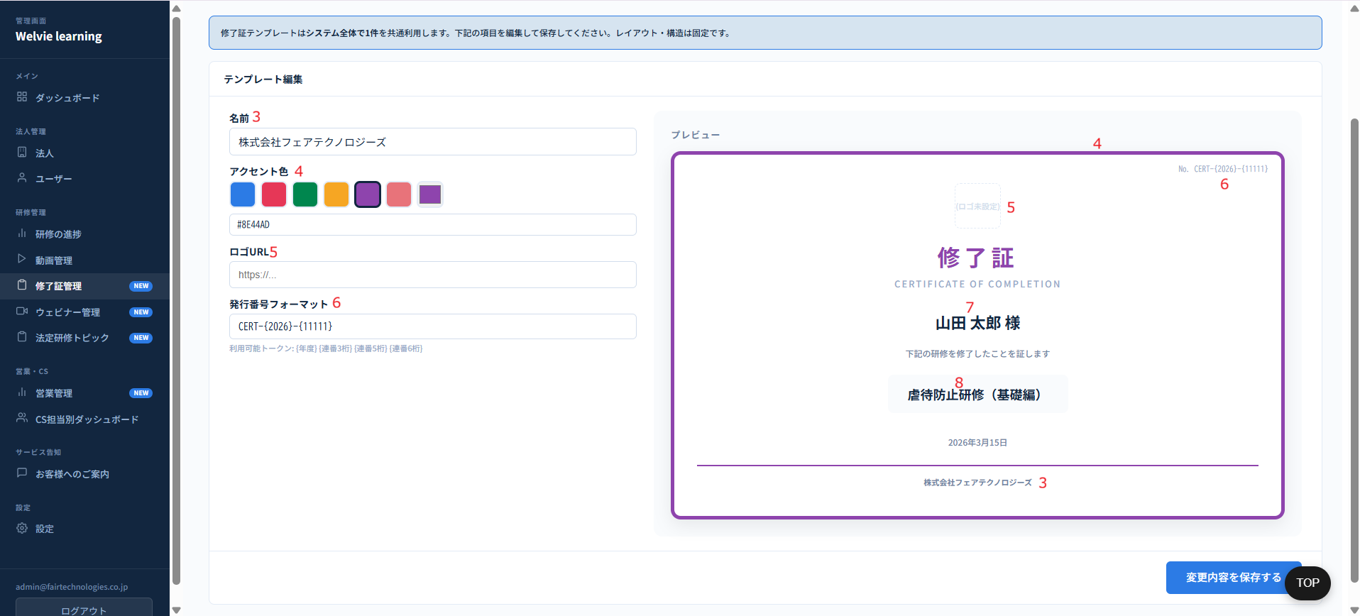

No | 範囲 |  | 項目名 | タイプ | フォーマット | 必須 | 内容 | 備考
3 | テンプレート設定 |  | 名前（提供社） | テキストインプット | String | Ｎ | 提供社の名前を入力し、修了証の下に表示される
4 |  |  | アクセント色 | 色選択 | ー | ー | 終了証の枠の色を選択する
5 |  |  | ロゴ | ボタン | ー | ー | ロゴを選択する 押下するとモーダルが表示され、ロゴを選択し、アップロードする | 現在URLで入力としているが選択した方がいいことで提案
6 |  |  | 発行番号フォーマット | テキストインプット | String | Y | 入力できるのは【CERT】と【2026】の部分で、末尾は自動生成
7 |  |  | 名前（発行される者） | データ表示 | ー | ー | 受講者の名前で自動生成
8 |  |  | カテゴリ | データ表示 | ー | ー | 受講者の名前で自動生成
9 |  |  | 変更内容を保存する | ボタン | ー | ー | 設定した情報で保存する機能

コンテンツ
画面ID |  | A008
画面名 |  | コンテンツ管理画面
画面概要（目的） |  | セミナ動画をアップロードし、管理する。アップした動画は全社（各社管理画面に）見えるようにする。
画面URL |  | ~admin/contents

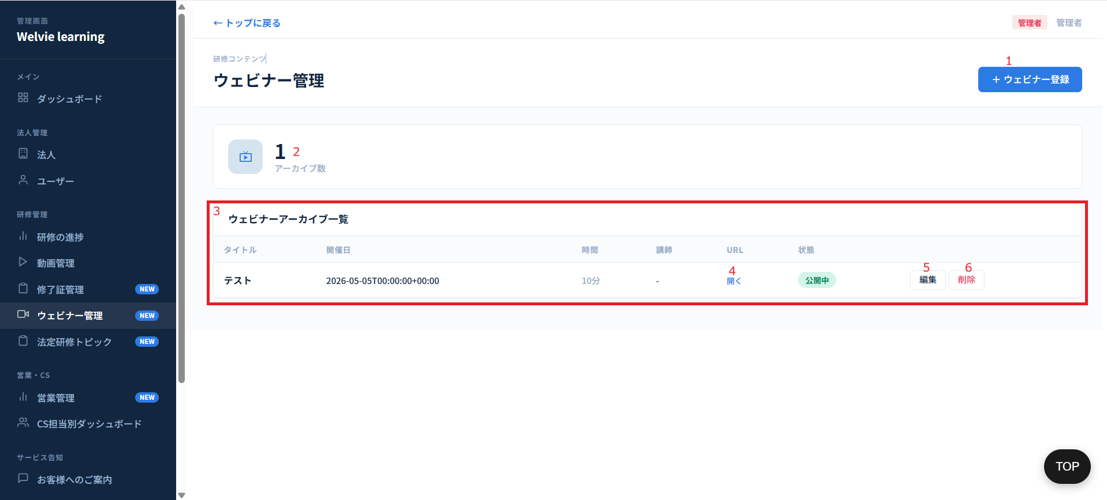

No | 範囲 |  | 項目名 | タイプ | フォーマット | 必須 | 内容 | 備考
1 | ウェビナー登録 |  | ウェビナー登録 | ボタン | ー | ー | ウェビナー登録するボタン
2 | アーカイブ数 |  | アーカイブ数 | データ表示 | ー | ー | ウェビナーアーカイブ数を表示する
3 | ウェビナーアーカイブ一覧 |  | ウェビナーアーカイブ一覧テーブル | データ表示 | ー | ー | 一覧で表示する 列 ・タイトル ・開催日 ・時間 (Format: mm:ss) ・講師 ・URL ・状態 ・操作（編集・削除）
4 |  |  | 開く | データ表示 | ー | ー | 開くを押下すると動画がダウンロードされているが、URL の場合に別のブラウザーで開く ※URLと動画が同時に既存している場合、URLで優先的にアクセスする
5 |  |  | 編集 | データ表示 | ー | ー | 該当ウェビナーを編集
6 |  |  | 削除 | データ表示 | ー | ー | 該当ウェビナーを削除

 | ウェビナー登録・編集
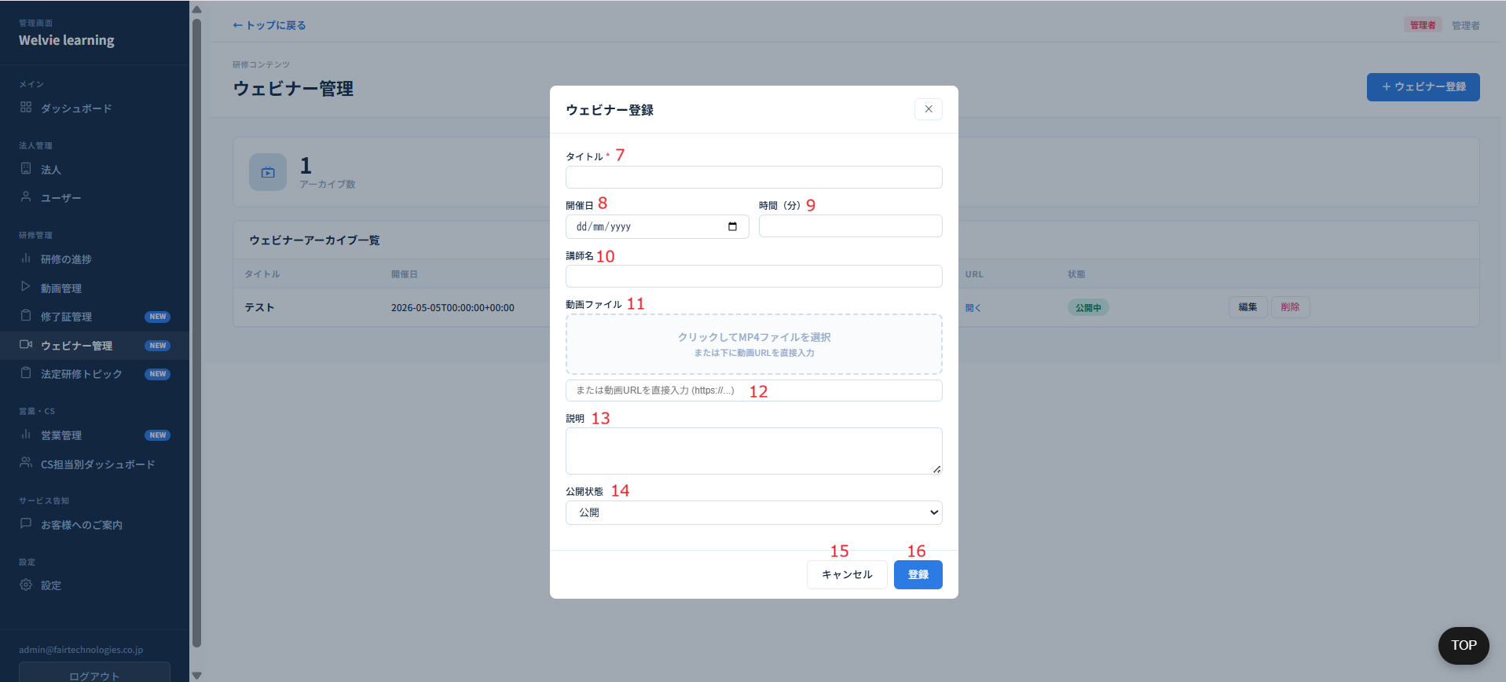

No | 範囲 |  | 項目名 | タイプ | フォーマット | 必須 | 内容 | 備考
7 | ウェビナー登録・編集モーダル |  | タイトル | テキストインプット | String | Y | ウェビナーのタイトルを入力する 編集の場合に、既存のタイトルを表示し、編集できるように
8 |  |  | 開催日 | Date Picker | YYYY/MM/DD | N | ウェビナーの開催日を入力する 編集の場合に、既存の開催日を表示し、編集できるように
9 |  |  | 時間（分） | 数値型 | Integer | N | 動画の長さを入力する 編集の場合に、既存の時間を表示し、編集できるように | 自動で生成する提案 | 対応不要
10 |  |  | 講師名 | テキストインプット | String | N | 動画の講師名を入力する 編集の場合に、既存の講師名を表示し、編集できるように
11 |  |  | 動画ファイル | Drop/drag | ー | ー | 動画を選択するまたは、引っ張って入れる
12 |  |  | URL | テキストインプット | String | N | 動画のURLを入力する 編集の場合に、既存のURLを表示し、編集できるように
13 |  |  | 説明 | テキストインプット | String | N | 動画の説明を入力する 編集の場合に、既存の説明を表示し、編集できるように
14 |  |  | 公開状態 | Boolen | ー | ー | 2つ状態がある ・公開 ・下書き→未公開 未公開の場合に、各社管理画面で見れない
15 |  |  | キャンセル | ボタン | ー | ー | モーダルを閉じるボタン
16 |  |  | 登録・編集 | ボタン | ー | ー | 入力済みの情報で登録・編集する

法定研修トピック
画面ID |  | A009 |  |  |  |  |  |  | 対応不要
画面名 |  | 法定研修トピック画面
画面概要（目的） |  | トピックを登録し、管理する
画面URL |  | ~admin/statutory-topics
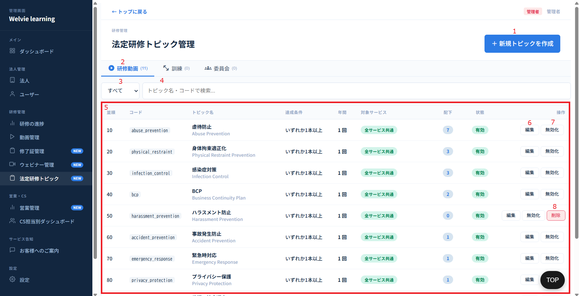

No | 範囲 |  | 項目名 | タイプ | フォーマット | 必須 | 内容 | 備考
1 | 新規トピック作成 |  | 新規トピック作成 | ボタン | ー | ー | 新規トピック作成ボタン
2 | 研修動画 |  | 研修動画 | タブ | ー | ー | 画面に表示しているデータを変更するタブ | 「訓練」と「委員会」が対応不要 訓練・委員会管理画面で管理する想定
3 | フィルター（ドロップダウン） |  | フィルター（ドロップダウン） | ドロップダウン | ー | ー | 一覧の状態列でフィルターする用のドロップダウン 値は： ・すべて ・有効 ・無効
4 | フィルター（テキスト） |  | フィルター（テキスト） | テキストインプット | ー | ー | 一覧の検索用のフィールド
5 | 法定研修トピック一覧 |  | 法定研修トピック一覧 | データ表示 | テーブル | ー | 研修動画トピックの一覧 列： ・並順 ・コード ・トピック名 ・達成条件 ・年間 ・対象サービス ・配下 ・状態 ・操作（編集・無効化・削除）
6 | 操作 |  | 編集 | ボタン | ー | ー | トピックを編集するボタン
7 |  |  | 無効化 | ボタン | ー | ー | トピックを無効化するボタン 無効化した場合に、適用された法人はトピックが見えなくなる
8 |  |  | 削除 | ボタン | ー | ー | トピックを削除するボタン トピックを削除しても所属しているカテゴリは削除されない。 | 削除は全部のトピックに追加

 | （No1）新規トピック作成ボタンを押下する際

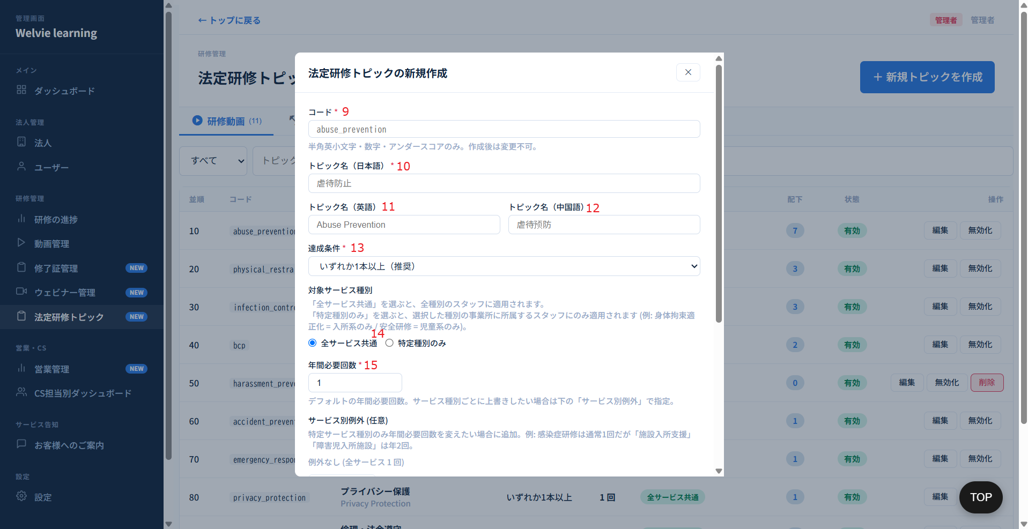

No | 範囲 |  | 項目名 | タイプ | フォーマット | 必須 | 内容 | 備考
9 | 新規トピック作成・編集 |  | コード | テキストインプット | String | Y | トピックのコードを入力する | このコードはデータベースに保存する用のコードようのため、要確認 | 対応不要
10 |  |  | トピック名（日本語） | テキストインプット | String | Y | トピック名を入力する
11 |  |  | トピック名（英語） | テキストインプット | String | Ｎ | トピック名を入力する
12 |  |  | トピック名（中国語） | テキストインプット | String | Ｎ | トピック名を入力する |  | 対応不要
13 |  |  | 達成条件 | ドロップダウン | ー | ー | 選択肢は以下のように ・いずれか1本以上（推奨） ・配下動画を全視聴 ・N本以上視聴
14 |  |  | 対象サービス種別 | ラジオボタン | ー | Y | 選択肢は以下のように ・全サービス共通 ・特定種別のみ 特定種別のみを選択した際に、全カテゴリが表示され、選択できるようにする ※カテゴリ複数選択可 ※選択したカテゴリは作成・編集しいているトピックに所属する | 複数カテゴリがある場合に、2つのみ表示し、マウスオーバーしたら全部表示する形。
15 |  |  | 年間必要回数 | 数値型 | Integer | Y | 2回以上設定した場合に、何が変わるか要確認。 例：2回で設定した場合、必須研修を1年度に2回設定しないといけないとか

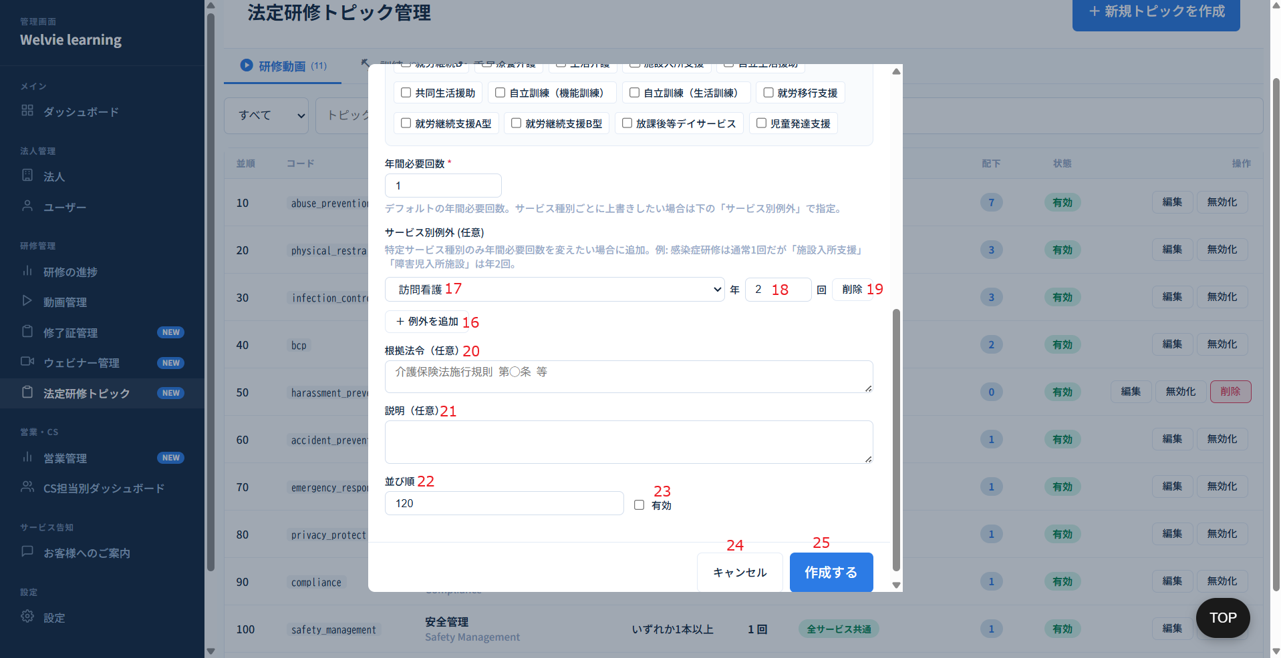

No | 範囲 |  | 項目名 | タイプ | フォーマット | 必須 | 内容 | 備考
16 | 新規トピック作成・編集 |  | 例外を追加 | ボタン | ー | Y | 特定サービス種別のみ年間必要回数を変えたい場合に追加 No17,18,19を追加 | 特定種別で選択したカテゴリは例外で選択できないようにする
17 |  |  | カテゴリ名 | ドロップダウン | ー | ー | カテゴリ名を選択する
18 |  |  | 年間必要回数入力 | 数値型 | Integer | Y | No15と同じ
19 |  |  | 削除 | ボタン | ー | ー | 例外を削除するボタン
20 |  |  | 根拠法令（任意） | テキストインプット | String | N | 根拠法令の内容を入力する
21 |  |  | 説明（任意） | テキストインプット | String | N | 説明を入力する
22 |  |  | 並び順 | 数値型 | Integer | Y | 並び順を入力する（数字のみ入力可能） 入力した数字で昇順で表示する ※同じ数字を入力不可とする
23 |  |  | 有効 | チェックボックス | ー | ー | トピックの状態を決める。 デフォルトは「有効」とする ※デフォルトはチェック入れる
24 |  |  | キャンセル | ボタン | ー | ー | モーダルを閉じるボタン
25 |  |  | 作成・編集 | ボタン | ー | ー | 入力した情報で作成・編集する

営業管理
画面ID |  | A010 |  |  |  |  |  |  | 対応不要
画面名 |  | 営業管理画面
画面概要（目的） |  | 営業関係の情報を表示する
画面URL |  | ~admin/sales
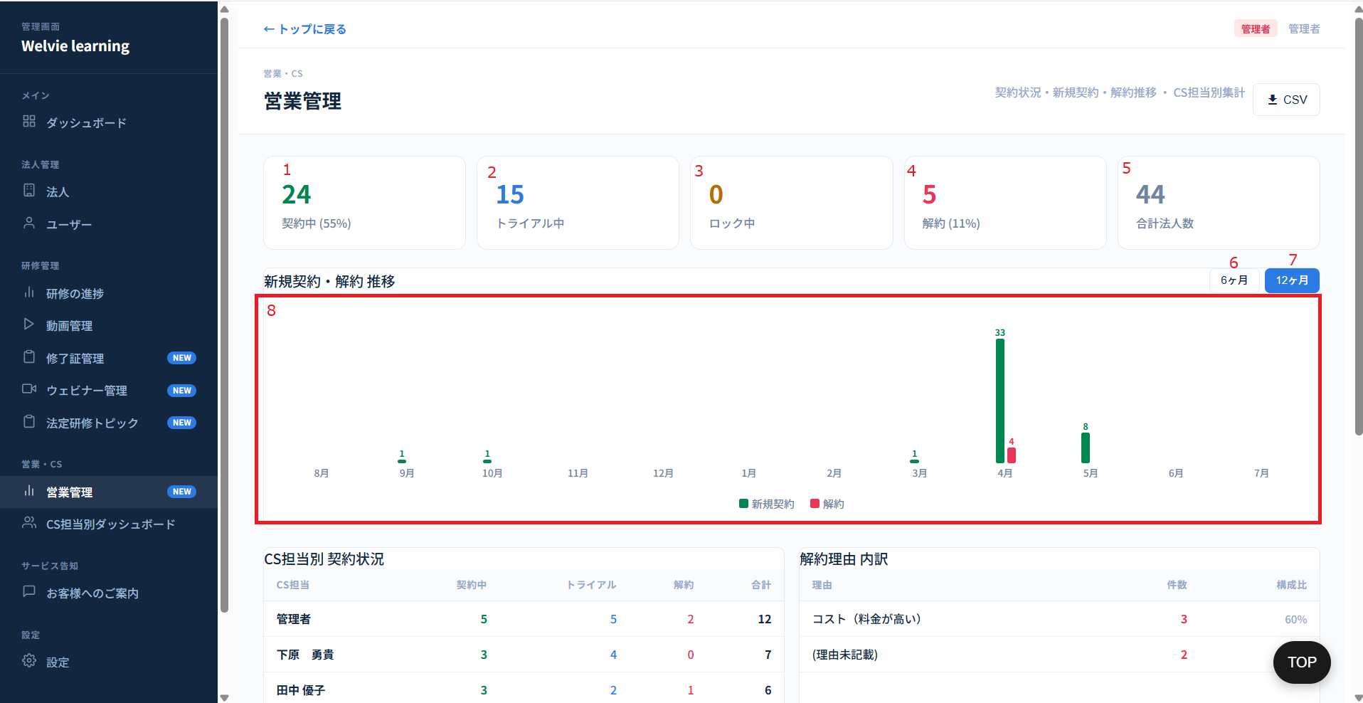

No | 範囲 |  | 項目名 | タイプ | フォーマット | 必須 | 内容 | 備考
1 | カード |  | 契約中 | データ表示 | ー | ー | 「契約中」になっている法人数 ※比率 = 契約法人数 ÷ 法人総数 * 100%
2 |  |  | トライアル中 | データ表示 | ー | ー | 「トライアル中」になっている法人数 ※比率 = トライアル法人数 ÷ 法人総数 * 100%
3 |  |  | ロック中 | データ表示 | ー | ー | 「ロック中」になっている法人数 ※比率 = ロック法人数 ÷ 法人総数 * 100%
4 |  |  | 解約 | データ表示 | ー | ー | 「解約」になっている法人数 ※比率 = 解約法人数 ÷ 法人総数 * 100%
5 |  |  | 合計法人数 | データ表示 | ー | ー | 法人総数とする | テストの法人を含めるか要確認
6 | 月選択 |  | 6ヶ月 | ボタン | ー | ー | 当月から6ヶ月前のデータを表示する
7 |  |  | 12ヶ月 | ボタン | ー | ー | 当月から12ヶ月前のデータを表示する
8 | チャート |  | 新規契約・解約推移 | チャート | ー | ー | 月選択によりチャートが表示される。該当月に新規契約と解約の列を表示する
9 | CSV出力 |  | CSV出力 | ボタン | ー | ー | 何を出力するか要確認



No | 範囲 |  | 項目名 | タイプ | フォーマット | 必須 | 内容 | 備考
9 | CS担当別 契約状況 |  | CS担当別 契約状況 | データ表示 | テーブル | ー | CS担当者と担当している状況のテーブルとする 列： ・CS担当 ・契約中 ・トライアル中 ・解約 ・合計
10 | 解約理由 内訳 |  | 解約理由 内訳 | データ表示 | テーブル | ー | 解約した法人の理由テーブル 列： ・理由 ・件数 ・構成比

CS担当別ダッシュボード
画面ID |  | A011
画面名 |  | CS担当別ダッシュボード画面
画面概要（目的） |  | 各担当者の詳細情報を表示する画面
画面URL |  | ~admin/cs-dashboard


No | 範囲 |  | 項目名 | タイプ | フォーマット | 必須 | 内容 | 備考
1 | 担当引継ぎ |  | 担当引継ぎ | ボタン | ー | ー | 退職・異動するCS担当が担当している法人を、別のCS担当に一括で引き継ぎとする
2 | 概要数字 |  | 概要数字 | データ表示 | ー | ー | 以下の情報を表示する ・CS担当者：xx名（担当者数） ・総法人数：xx社（法人数） ・CS未設定：xx社（未設定の法人数）
3 | CS担当者 |  | CS担当者 | ボタン | ー | ー | 各CS担当者の情報は1つの「カード形式」として表示される。 カード内に含まれる表示項目および構成は以下の通りとする。 ・CS担当者名 ・担当法人数（当該CS担当者が担当している法人の合計数） ・担当法人の平均完了率（担当している全法人の平均完了率（％）） ・良好（数） ・未設定（数） ・視聴0%（数） ・法定未受講（数）→ 不要？ ・新入社員 期限超過：xx名 | 新入社員 期限超過：xx名とは？要確認

 | （No1）担当引継ぎボタンを押下した場合


No | 範囲 |  | 項目名 | タイプ | フォーマット | 必須 | 内容 | 備考
4 | CS担当の引き継ぎ |  | 引き継ぎ元（退職するCS担当） | ドロップダウン | ー | Y | 退職するCS担当者を選択する
5 |  |  | 引継ぎ情報 | データ表示 | ー | ー | 退職するCS担当者を選択した際に、その担当者が担当している法人情報が表示される 表示情報： ・担当法人数 ・法人名
6 |  |  | 引き継ぎ先（新しいCS担当） | ドロップダウン | ー | Y | 新しいCS担当者を選択する ※No4で選択した担当者を選択不可とする
7 |  |  | キャンセル | ボタン | ー | ー | モーダルを閉じるボタン
8 |  |  | 引継ぎ実行 | ボタン | ー | ー | 入力した情報で実行するボタン 実行した際に、退職者が担当している法人は新しい担当者に担当させる

 | （No3）CS担当者を選択した場合


No | 範囲 |  | 項目名 | タイプ | フォーマット | 必須 | 内容 | 備考
9 | CS担当の詳細 |  | 未設定 | データ表示 | ー | ー | 必須研修を未設定の法人数 ※1本を設定しないとしても「未設定」にする | 打ち合わせで相談
10 |  |  | 視聴率0% | データ表示 | ー | ー | 視聴率0%の法人数 ※レポートまで完了していないと「視聴」が含まない
11 |  |  | 法定未受講 | データ表示 | ー | ー | 対応不要？
12 |  |  | 新入社員超過 | データ表示 | ー | ー | 要確認
13 | CS担当者－要対応の法人一覧 |  | CS担当者－要対応の法人一覧 | データ表示 | テーブル | ー | 担当している法人を一覧する 列： ・法人名 ・問題 ・スタッフ数 ・完了率 ・契約日 | 「問題」は定義必要、何があって問題になるか？
14 | CS担当の担当法人一覧 |  | 全選択 | チェックボックス | ー | ー | 担当している法人を全部選択するチェックボックス
15 |  |  | 変更先CSを選択 | ドロップダウン | ー | ー | 変更したいCS担当者を選択する
16 |  |  | 変更実行 | ボタン | ー | ー | 選択された法人を選択されたCS担当者に変更する
17 |  |  | CS担当の担当法人一覧 | データ表示 | テーブル | ー | 担当している法人を一覧する 列： ・法人名 ・ステータス ・種別 ・スタッフ（数） ・必須研修（状態） ・完了率 ・法定未受講
18 | CS担当者のクロスセル契約 |  | 引継ぎ実行 | データ表示 | テーブル | ー | データがないため、要確認



No | 範囲 |  | 項目名 | タイプ | フォーマット | 必須 | 内容 | 備考
19 | パフォーマンス指標 |  | パフォーマンス指標 | データ表示 | ー | ー | 以下の項目を表示する ・担当法人 平均完了率 ・問題法人率（未設定+視聴0%） ・問題法人の解消率（先月比） ・新規契約の初期設定完了率
20 | 月別推移 |  | 月別推移 | データ表示 | ー | ー | データがないため、要確認
21 | CS担当者へのフィードバック |  | CS担当者へのフィードバック | データ表示 | ー | ー |  | データ自動生成

お客様へのご案内
画面ID |  | A012
画面名 |  | お客様へのご案内画面
画面概要（目的） |  | お客様へのご案内を作成する。作成したご案内は各社管理画面の「ご案内」に確認できる
画面URL |  | ~admin/notifications



No | 範囲 |  | 項目名 | タイプ | フォーマット | 必須 | 内容 | 備考
1 | 新規作成 |  | 新規作成 | ボタン | ー | ー | 案内を作成するボタン
2 | ご案内一覧テーブル |  | ご案内一覧 | データ表示 | テーブル | ー | 作成した案内をリストする 列： ・タイトル ・配信日 ・対象 ・表示先 ・状態(配信済、非公開、予約済) ・操作（編集・非公開・削除・PR） | 「非公開」: 配信しない場合に使用、ご案内一覧に保留するのみ 「配信済」: 配信日は当日を選択する場合、作成した案内を配信し、配信済の状態になる 「予約済」: 「非公開」をチェックしないかつ配信日は未来の日を選択する場合に表示される
3 | 操作 |  | 編集 | ボタン | ー | ー | 作成した案内を編集する
4 |  |  | 非公開 | ボタン | ー | ー | 公開した案内を非公開にする
5 |  |  | 削除 | ボタン | ー | ー | 作成した案内を削除する
追加 |  |  | ㏚ | ボタン | ー | ー | 定義：このボタンを押下すると各社管理画面・スタッフページでポップアップが表示される ※1回のみ表示する（各社管理画面で「確認しました」ボタンを押せば、なくなる） ・PR実施済みの場合：PRボタンを非活性化し、再実行を不可とする。 ・案内が「非公開」状態の場合：PRの実行を不可とする（ボタン非活性）。 ・PR実施後にご案内を「非公開」に変更した場合：再度「配信」状態へ切り替えた際、PRボタンを活性化し、再実行可能な状態へ更新する。 | PRをクリックした際にポップアップ表示される タイトル：PR配信の確認 内容：各社管理画面およびユーザー画面のログイン直後に、この案内が表示されます。この操作を実行してもよろしいですか？ ボタン：はい・いいえ メッセージ：PRしました

 | 新規作成・編集する場合



No | 範囲 |  | 項目名 | タイプ | フォーマット | 必須 | 内容 | 備考
6 | タイトル |  | タイトル | テキストインプット | String | Y | 案内のタイトルを入力する
7 | 本文 |  | 本文 | テキストインプット | String | Y | 案内の本文を入力する
8 | 配信日 |  | 配信日 | Date picker | YYYY/MM/DD | Y | 配信日を選択する ※未来の日付を選択できるが過去の日付を選択できないようにする ※デフォルトは当日
9 | 非公開 |  | 非公開 | チェックボックス | ー | ー | 「非公開」チェックボックスに変更する | 「下書き→非公開」のチェックボックスに変更し、チェックした際に下書きという状態になる、チェックしない際に自動的に配信する想定
10 | 配信対象 |  | 配信対象 | チェックボックス | ー | Y | 選択肢： ・全法人 ・契約中 ・トライアル中 ・FC加盟店のみ ・グループ法人のみ | FC加盟店orグループ法人のみだと、どこの法人かを選択できないため削除。 代わりに複数法人を選択できるようにして、配信する ⇒ 「法人選択」ドロップダウンを追加する
11 | 表示先 |  | 表示先 | ドロップダウン | ー | Y | 選択肢： ・管理画面・視聴ページ ・管理画面のみ ・視聴画面のみ | 管理画面は各社の管理画面 視聴画面はスタッフの画面
12 | キャンセル |  | キャンセル | ボタン | ー | ー | モーダルを閉じるボタン
13 | 作成・編集 |  | 作成・編集 | ボタン | ー | ー | 入力した情報で作成・編集する ※編集する場合には、編集した情報でもう1回案内を配信する想定

アドミンユーザー

画面ID |  | A013
画面名 |  | アドミンユーザー画面
画面概要（目的） |  | 管理システムのユーザーアカウントを作成。管理画面
画面URL |  | ~admin/admin-users

No | 範囲 |  | 項目名 | タイプ | フォーマット | 必須 | 内容 | 備考
1 | 担当引継ぎ |  | 担当引継ぎ | ボタン | ー | ー | 退職・異動するCS担当が担当している法人を、別のCS担当に一括で引き継ぎとする
2 | 新規追加 |  | 新規追加 | ボタン | ー | ー | システム管理アカウントを作成する
3 | 表示カード |  | 管理者 | データ表示 | ー | ー | 該当権限のアカウント数を表示する
4 |  |  | コンテンツ管理者 | データ表示 | ー | ー | 該当権限のアカウント数を表示する
5 |  |  | CSリード | データ表示 | ー | ー | 該当権限のアカウント数を表示する
6 |  |  | CS担当 | データ表示 | ー | ー | 該当権限のアカウント数を表示する
7 |  |  | 閲覧専用 | データ表示 | ー | ー | 該当権限のアカウント数を表示する
8 | フィルター |  | フィルター | ボタン | ー | ー | 選択した権限でアカウント一覧を絞り込む ・すべて ・管理者 ・コンテンツ管理者 ・CSリード→CS担当 ・CS担当→営業管理 ・閲覧専用
9 | アドミンユーザー一覧 |  | 一覧 | データ表示 | テーブル | ー | システム管理のアカウントの一覧である 列： ・名前 ・メールアドレス ・権限 ・状態（有効・無効） ・最終ログイン ・操作（編集・無効化）
10 |  |  | 編集 | ボタン | ー | ー | アカウントを編集するボタン
11 |  |  | 無効化 | ボタン | ー | ー | アカウントを無効化するボタン
追加 |  |  | 削除 | ボタン | ー | ー | アカウントを削除するボタン

 | 新規追加・編集の場合



No | 範囲 |  | 項目名 | タイプ | フォーマット | 必須 | 内容 | 備考
12 | 名前 |  | 名前 | テキストインプット | String | Y | ユーザーの名前を入力する
13 | メールアドレス |  | メールアドレス | テキストインプット | String | Y | メールを入力する
14 | パスワード |  | パスワード | テキストインプット | String | Y | パスワードを手動で入力する。入力しない場合に作成できないようにする ※パスワードにスペース（半角と全角）を含めない
15 | 権限 |  | 権限 | ラジオボタン | ー | ー | アカウントの権限を選択する 権限マトリックスはこちら
16 | キャンセル |  | キャンセル | ボタン | ー | ー | モーダルを閉じるボタン
17 | 追加する |  | 追加する | ボタン | ー | ー | 追加するボタン
18 | 削除 |  | 削除 | ボタン | ー | ー | 削除するボタン | データベースに残す | リストで削除ボタンがあるため、モーダルになくす

サービス種別管理
画面ID |  | A014
画面名 |  | サービス種別管理画面
画面概要（目的） |  | サービス種別作成・管理する画面
画面URL |  | ~admin/service-types



No | 範囲 |  | 項目名 | タイプ | フォーマット | 必須 | 内容 | 備考
1 | 種別追加 |  | 種別追加 | ボタン | ー | ー | 種別追加するボタン
2 | サービス種別一覧 |  | サービス種別一覧 | データ表示 | テーブル | ー | 種別一覧として表示する 列： ・種別名 ・並び順 ・事業所数 ・状態（有効・無効） ・操作（編集・無効化・削除） | 事業数は法人ではなく、事業所のみカウントする 例：法人は本社と事業所Aがある場合、2でカウントする
3 | 操作 |  | 編集 | ボタン | ー | ー | 種別を編集するボタン
4 |  |  | 無効化 | ボタン | ー | ー | 種別を無効化するボタン | 無効化する場合、管理者側以外に見えなくなる。所属しているカテゴリはどうなるか要確認
5 |  |  | 削除 | ボタン | ー | ー | 種別を削除するボタン | 削除する場合、法人が持っているサービス種別がある場合、削除できない。 先に法人から外さないといけない

 | （No1）（No3）新規追加・編集の場合



No | 範囲 |  | 項目名 | タイプ | フォーマット | 必須 | 内容 | 備考
6 | 種別名 |  | 種別名 | テキストインプット | String | Y | 種別名を入力する
7 | 並び順 |  | 並び順 | 数値型 | Integer | Y | 並び順を入力する ※数字しか入力できないようにする 並び順 >=1 デフォルトは最後の並び順+1とする
8 | 有効化 |  | 有効化 | チェックボックス | ー | ー | 作成したサービス種別は有効にするか、無効にするかチェックする ※デフォルトはチェックし、有効とする
9 | キャンセル |  | キャンセル | ボタン | ー | ー | 作成するモーダルを閉じるボタン
10 | 追加 |  | 追加 | ボタン | ー | ー | 種別を追加するボタン

 | 難易度は削除
 | 色は不要

 | タグ管理タブ


No | 範囲 |  | 項目名 | タイプ | フォーマット | 必須 | 内容 | 備考
11 | タグ追加 |  | タグ追加 | ボタン | ー | ー | 対象者タグを追加する 追加したタグはカテゴリを作成する時に、対象者リストが表示し、選択する
12 | 対象者 |  | 対象者 | データ表示 | カード | ー | カードとして表示する



No | 範囲 |  | 項目名 | タイプ | フォーマット | 必須 | 内容 | 備考
13 | タグ名 |  | タグ名 | テキストインプット | String | Y | タグ名を入力する

